Thêm mới mã giảm giá
Project Name | XÂY DỰNG WEBSITE THƯƠNG MẠI VÀ HỌC TẬP TRỰC TUYẾN VLEARNING HỖ TRỢ THANH TOÁN ONLINE VÀ TÍCH HỢP BẢO MẬT CAO
Module Code | Thêm mới mã giảm giá
 | Hoàn thành | Lỗi | Chưa kiểm tra | Bị chăn | Tổng số trường hợp thử nghiệm
Round 1 | 17 | 0 | 0 | 0 | 17
Round 2 | 17 | 0 | 0 | 0 | 17

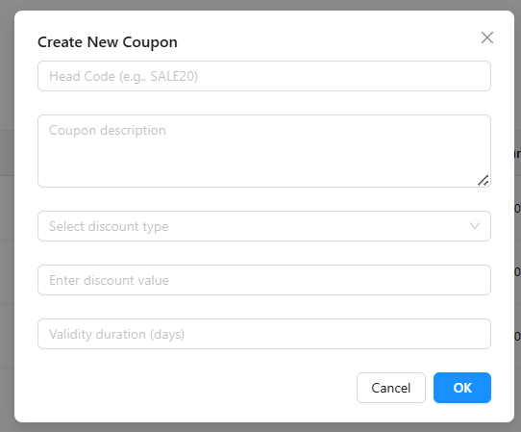
Test Case | Mô tả | Quy Trình | Điều kiện tiên quyết | Kết quả mong đợi | Kết quả thực tế | Kết quả |  |  | Kết quả |  |  | Chú thích
 |  |  |  |  |  | Vòng 1 |  |  | Vòng 2
 |  |  |  |  |  | Trạng thái | Ngày kiểm tra | Người kiểm tra | Trạng thái | Ngày kiểm tra | Người kiểm tra
GUI_SHOW Trang Thêm mới mã giảm giá
GUI-NEWCP-01 | Textbox "Head Code" | - | - | Có placeholder "Head Code (e.g., SALE20)", căn đều, bo tròn | Như mong đợi | Passed | 2025-02-05 | Long | Passed | 2025-04-05 | Khiêm
GUI-NEWCP-02 | Textarea "Coupon description" | - | - | Có placeholder, multiline, chiều cao phù hợp | Như mong đợi | Passed | 2025-02-05 | Long | Passed | 2025-04-05 | Khiêm
GUI-NEWCP-03 | Dropdown "Select discount type" | - | - | Bảng chia cột: ID, Type, Value, Duration, Release, Action rõ ràng | Như mong đợi | Passed | 2025-02-05 | Long | Passed | 2025-04-05 | Khiêm
GUI-NEWCP-04 | Textbox "Enter discount value" | - | - | Căn trái, placeholder đúng | Như mong đợi | Passed | 2025-02-05 | Long | Passed | 2025-04-05 | Khiêm
GUI-NEWCP-05 | Textbox "Validity duration (days)" | - | - | Căn trái, nhập số ngày, placeholder đúng | Như mong đợi | Passed | 2025-02-05 | Long | Passed | 2025-04-05 | Khiêm
GUI-NEWCP-06 | Button "Cancel" và "OK" | - | - | Bo góc, nền trắng, border xám, text “Cancel” và nền xanh dương, chữ trắng “OK” | Như mong đợi | Passed | 2025-02-05 | Long | Passed | 2025-04-05 | Khiêm
FUNCTION_SHOW Thêm mới mã giảm giá
FUNC-NEWCP-01 | Hiển thị modal tạo coupon | B1: Truy cập trang Coupon Management B2:Click "Add New Coupon" | Đã đăng nhập bằng tài khoản admin,root | Hiển thị modal Thêm Coupon | Như mong đợi | Passed | 2025-02-05 | Long | Passed | 2025-04-05 | Khiêm
FUNC-NEWCP-02 | Nhập đầy đủ thông tin hợp lệ | B1: Truy cập trang Coupon Management B2:Click "Add New Coupon" B3: Nhập mã SALE20, mô tả, chọn %, nhập 20, nhập 10 ngày B4: Nhấn OK | Đã đăng nhập bằng tài khoản admin,root | Thêm coupon mới, đóng modal, hiển thị dòng mới | Như mong đợi | Passed | 2025-02-05 | Long | Passed | 2025-04-05 | Khiêm
FUNC-NEWCP-03 | Không nhập gì -> nhấn OK | B1: Truy cập trang Coupon Management B2: Click "Add New Coupon" B3: Nhấn OK mà không nhập gì | Đã đăng nhập bằng tài khoản admin,root | Báo lỗi validation từng trường | Như mong đợi | Passed | 2025-02-05 | Long | Passed | 2025-04-05 | Khiêm
FUNC-NEWCP-04 | Bỏ trống trường Head Code | B1: Truy cập trang Coupon Management B2: Click "Add New Coupon" B3: Nhập đầy đủ các trường trừ trường Head Code B2: Nhấn OK | Đã đăng nhập bằng tài khoản admin,root | Xuất hiện cảnh báo đỏ | Cảnh báo: "Head code is required!", như mong đợi | Passed | 2025-02-05 | Long | Passed | 2025-04-05 | Khiêm
FUNC-NEWCP-05 | Bỏ trống trường Coupon Description | B1: Truy cập trang Coupon Management B2: Click "Add New Coupon" B3: Nhập đầy đủ các trường trừ trường Coupon Description B2: Nhấn OK | Đã đăng nhập bằng tài khoản admin,root | Xuất hiện cảnh báo đỏ | Cảnh báo: "Description is required!",Như mong đợi | Passed | 2025-02-05 | Long | Passed | 2025-04-05 | Khiêm
FUNC-NEWCP-06 | Bỏ trống trường Discount Type | B1: Truy cập trang Coupon Management B2: Click "Add New Coupon" B3: Nhập đầy đủ các trường trừ trường Discount Type B2: Nhấn OK | Đã đăng nhập bằng tài khoản admin,root | Xuất hiện cảnh báo đỏ | Cảnh báo: "Discount type is required!!", Như mong đợi | Passed | 2025-02-05 | Long | Passed | 2025-04-05 | Khiêm
FUNC-NEWCP-07 | Discount Type là dropdown có thể cuộn chọn | B1: Truy cập trang Coupon Management B2: Click "Add New Coupon" B3: Click vào ô "Select discount type" → Kiểm tra có thể cuộn, chọn được các loại (% hoặc VNĐ) B4: Nhấn OK | Đã đăng nhập bằng tài khoản admin,root | Dropdown hoạt động tốt, có thể chọn các loại giảm giá | Như mong đợi | Passed | 2025-02-05 | Long | Passed | 2025-04-05 | Khiêm
FUNC-NEWCP-08 | Bỏ trống trường Discount Value | B1: Truy cập trang Coupon Management B2: Click "Add New Coupon" B3: Nhập đầy đủ các trường trừ trường Discount Value B2: Nhấn OK | Đã đăng nhập bằng tài khoản admin,root | Xuất hiện cảnh báo đỏ | Cảnh báo: "Please enter the discount value!", Như mong đợi | Passed | 2025-02-05 | Long | Passed | 2025-04-05 | Khiêm
FUNC-NEWCP-09 | Bỏ trống trường Duration | B1: Truy cập trang Coupon Management B2: Click "Add New Coupon" B3: Nhập đầy đủ các trường trừ trường Duration B2: Nhấn OK | Đã đăng nhập bằng tài khoản admin,root | Xuất hiện cảnh báo đỏ | Cảnh báo: "Day duration in days is required!!", Như mong đợi | Passed | 2025-02-05 | Long | Passed | 2025-04-05 | Khiêm
FUNC-NEWCP-10 | Nhấn "Cancel" | B1: Truy cập trang Coupon Management B2: Click "Add New Coupon" B2: Nhấn Cancel | Đã đăng nhập bằng tài khoản admin,root | Modal đóng lại, không thêm dữ liệu | Như mong đợi | Passed | 2025-02-05 | Long | Passed | 2025-04-05 | Khiêm
FUNC-NEWCP-11 | Nhập giá trị không hợp lệ | B1: Truy cập trang Coupon Management B2: Click "Add New Coupon" B2: Nhập chữ vào "Enter discount value" B2: Nhấn OK | Đã đăng nhập bằng tài khoản admin,root | Báo lỗi: "Giá trị không hợp lệ" | Báo lỗi :"Day duration in days is required!" | Passed | 2025-02-05 | Long | Passed | 2025-04-05 | Khiêm

Phát hành mã giảm giá
Project Name | XÂY DỰNG WEBSITE THƯƠNG MẠI VÀ HỌC TẬP TRỰC TUYẾN VLEARNING HỖ TRỢ THANH TOÁN ONLINE VÀ TÍCH HỢP BẢO MẬT CAO
Module Code | Phát hành mã giảm giá
 | Hoàn thành | Lỗi | Chưa kiểm tra | Bị chăn | Tổng số trường hợp thử nghiệm
Round 1 | 17 | 0 | 0 | 0 | 17
Round 2 | 17 | 0 | 0 | 0 | 17

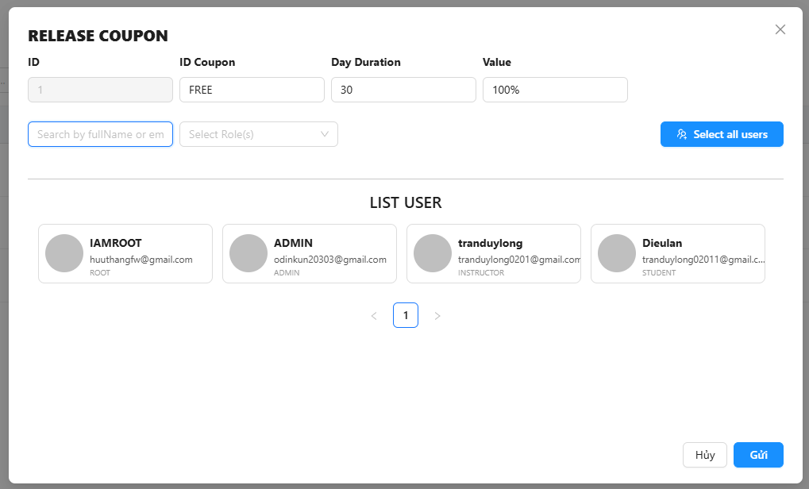

Test Case | Mô tả | Quy Trình | Điều kiện tiên quyết | Kết quả mong đợi | Kết quả thực tế | Kết quả |  |  | Kết quả |  |  | Chú thích
 |  |  |  |  |  | Vòng 1 |  |  | Vòng 2
 |  |  |  |  |  | Trạng thái | Ngày kiểm tra | Người kiểm tra | Trạng thái | Ngày kiểm tra | Người kiểm tra
GUI_SHOW Phát hành mã giảm giá
GUI-REL01 | Tiêu đề popup hiển thị “RELEASE COUPON” | - | Có quyền phát hành coupon | Tiêu đề in hoa, căn trái, nổi bật | Như mong đợi | Passed | 2025-02-05 | Khiêm | Passed | 2025-04-05 | Long
GUI-REL02 | Các trường ID, ID Coupon, Day Duration, Value hiển thị đúng | - | Có dữ liệu để hiện | Các trường hiển thị theo hàng ngang, đúng label và format | Như mong đợi | Passed | 2025-02-05 | Khiêm | Passed | 2025-04-05 | Long
GUI-REL03 | Các nút “Hủy” và “Gửi” hiển thị đúng vị trí | - | - | Nút “Hủy” màu xám, “Gửi” màu xanh, canh phải dưới | Như mong đợi | Passed | 2025-02-05 | Khiêm | Passed | 2025-04-05 | Long
GUI-REL04 | Trường tìm kiếm fullname/email hiển thị | - | - | Trường nhập fullName/email hiển thị đúng, placeholder rõ | Như mong đợi | Passed | 2025-02-05 | Khiêm | Passed | 2025-04-05 | Long
GUI-REL05 | Danh sách người dùng hiển thị đúng | - | Có dữ liệu người dùng | Hiển thị avatar, tên, email, role cho mỗi người dùng | Như mong đợi | Passed | 2025-02-05 | Khiêm | Passed | 2025-04-05 | Long
GUI-REL06 | Nút “Select all users” hiển thị đúng | - | - | Nút có màu xanh, icon hợp lý, text rõ ràng | Như mong đợi | Passed | 2025-02-05 | Khiêm | Passed | 2025-04-05 | Long
FUNCTION_SHOW Phát hành mã giảm giá
FUNC-REL01 | Tìm kiếm người dùng theo fullName hoặc email | B1: Truy cập trang Coupon Management B2:Click icon 🔔 trong cột Release B3: Nhập từ khoá vào ô tìm kiếm | Danh sách người dùng hiện hữu | Bộ lọc hoạt động đúng, chỉ hiển thị người dùng phù hợp | Như mong đợi | Passed | 2025-02-05 | Khiêm | Passed | 2025-04-05 | Long
FUNC-REL02 | Lọc người dùng theo Role | B1: Truy cập trang Coupon Management B2:Click icon 🔔 trong cột Release B3: Chọn Role từ dropdown (ROOT, ADMIN, STUDENT...) | Có dữ liệu đủ role | Chỉ hiển thị người dùng có role tương ứng | Như mong đợi | Passed | 2025-02-05 | Khiêm | Passed | 2025-04-05 | Long
FUNC-REL03 | Có thể chọn từng người dùng để phát hành | B1: Truy cập trang Coupon Management B2:Click icon 🔔 trong cột Release B3: Click vào từng user trong danh sách | Có danh sách người dùng | Người dùng được chọn sẽ highlight, chọn lại để bỏ chọn | Như mong đợi | Passed | 2025-02-05 | Khiêm | Passed | 2025-04-05 | Long
FUNC-REL04 | Nút “Select all users” chọn toàn bộ người dùng | B1: Truy cập trang Coupon Management B2:Click icon 🔔 trong cột Release B3: Click nút “Select all users” | Có danh sách >= 1 người dùng | Toàn bộ người dùng được chọn, thay đổi thành “Deselect all” | Như mong đợi | Passed | 2025-02-05 | Khiêm | Passed | 2025-04-05 | Long
FUNC-REL05 | Nhấn “Gửi” khi đã chọn người dùng | B1: Truy cập trang Coupon Management B2:Click icon 🔔 trong cột Release B3: Chọn 1 hoặc nhiều người dùng và nhấn “Gửi” | Thông tin hợp lệ | Phát hành thành công coupon cho người dùng đã chọn | Như mong đợi | Passed | 2025-02-05 | Khiêm | Passed | 2025-04-05 | Long
FUNC-REL06 | Nhấn “Gửi” khi chưa chọn người dùng | B1: Truy cập trang Coupon Management B2:Click icon 🔔 trong cột Release B3: Không chọn người dùng và nhấn “Gửi” | Form đang mở | Hiển thị cảnh báo: "Vui lòng chọn ít nhất một người dùng để phát hành Coupon" | Như mong đợi | Passed | 2025-02-05 | Khiêm | Passed | 2025-04-05 | Long
FUNC-REL07 | Nhấn “Hủy” đóng popup mà không lưu | B1: Truy cập trang Coupon Management B2:Click icon 🔔 trong cột Release B3: Nhấn nút “Hủy” | Popup đang mở | Đóng popup, không có dữ liệu nào bị ghi nhận | Như mong đợi | Passed | 2025-02-05 | Khiêm | Passed | 2025-04-05 | Long
FUNC-REL10 | Kiểm tra phân trang người dùng | B1: Truy cập trang Coupon Management B2:Click icon 🔔 trong cột Release B3: click nút chuyển trang > < | Danh sách người dùng > 4 | Có phân trang rõ ràng, có thể đi đến trang kế tiếp và lùi | Như mong đợi | Passed | 2025-02-05 | Khiêm | Passed | 2025-04-05 | Long
FUNC-REL11 | Các trường ID, ID Coupon, Day Duration, Value không nhấn và chỉnh sửa được | B1: Truy cập trang Coupon Management B2:Click icon 🔔 trong cột Release B3: thử Click vào các trường ID, ID Coupon, Day Duration, Value | Popup đang mở | các giá trị không click và thay đổi được | Như mong đợi | Passed | 2025-02-05 | Khiêm | Passed | 2025-04-05 | Long

Chỉnh sửa mã giảm giá
Project Name | XÂY DỰNG WEBSITE THƯƠNG MẠI VÀ HỌC TẬP TRỰC TUYẾN VLEARNING HỖ TRỢ THANH TOÁN ONLINE VÀ TÍCH HỢP BẢO MẬT CAO
Module Code | Chỉnh sửa mã giảm giá
 | Hoàn thành | Lỗi | Chưa kiểm tra | Bị chăn | Tổng số trường hợp thử nghiệm
Round 1 | 12 | 0 | 0 | 0 | 12
Round 2 | 12 | 0 | 0 | 0 | 12

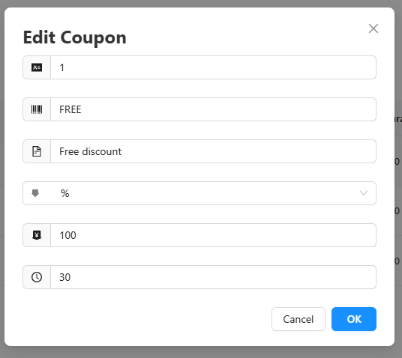

Test Case | Mô tả | Quy Trình | Điều kiện tiên quyết | Kết quả mong đợi | Kết quả thực tế | Kết quả |  |  | Kết quả |  |  | Chú thích
 |  |  |  |  |  | Vòng 1 |  |  | Vòng 2
 |  |  |  |  |  | Trạng thái | Ngày kiểm tra | Người kiểm tra | Trạng thái | Ngày kiểm tra | Người kiểm tra
GUI_SHOW Chỉnh sửa mã giảm giá
GUI-EDIT01 | Hiển thị tiêu đề "Edit Coupon" | - | - | Tiêu đề "Edit Coupon" in đậm, căn trái rõ ràng | Như mong đợi | Passed | 2025-02-05 | Khiêm | Passed | 2025-04-05 | Long
GUI-EDIT02 | Các trường hiển thị đầy đủ icon và label | - | - | Mỗi dòng có icon tương ứng: ID, Head code, mô tả, loại, giá trị, thời gian | Như mong đợi | Passed | 2025-02-05 | Khiêm | Passed | 2025-04-05 | Long
GUI-EDIT03 | Giao diện popup không bị khuất | - | - | Không cần cuộn ngang/dọc; nội dung đầy đủ | Như mong đợi | Passed | 2025-02-05 | Khiêm | Passed | 2025-04-05 | Long
GUI-EDIT04 | Nút “Cancel” và “OK” hiển thị đúng | - | - | 2 nút ở dưới phải; Cancel màu xám, OK màu xanh | Như mong đợi | Passed | 2025-02-05 | Khiêm | Passed | 2025-04-05 | Long
FUNCTION_SHOW Chỉnh sửa mã giảm giá
FUNC-EDIT01 | Cho phép chỉnh sửa trường Head Code | B1: Truy cập trang Coupon Management B2:Click icon ✏️ trong cột action B3: Nhập dữ liệu mới vào trường Head Code | Đã đăng nhập bằng tài khoản admin,root | Người dùng có thể chỉnh sửa ký tự và lưu lại được | Như mong đợi | Passed | 2025-02-05 | Khiêm | Passed | 2025-04-05 | Long
FUNC-EDIT02 | Cho phép chỉnh sửa Description | B1: Truy cập trang Coupon Management B2:Click icon ✏️ trong cột action B3: Nhập mô tả mới | Đã đăng nhập bằng tài khoản admin,root - Modal đang mở | Cho phép nhập mô tả mới, lưu và hiển thị đúng sau khi lưu | Như mong đợi | Passed | 2025-02-05 | Khiêm | Passed | 2025-04-05 | Long
FUNC-EDIT03 | Dropdown Discount Type hiển thị đúng và cho phép cuộn chọn | B1: Truy cập trang Coupon Management B2:Click icon ✏️ trong cột action B3: Click vào dropdown | Đã đăng nhập bằng tài khoản admin,root - Có sẵn các tùy chọn giảm giá | Danh sách hiển thị PERCENT, VND,... Có thể scroll nếu dà | Như mong đợi | Passed | 2025-02-05 | Khiêm | Passed | 2025-04-05 | Long
FUNC-EDIT04 | Discount Value chỉ nhận số hợp lệ | B1: Truy cập trang Coupon Management B2:Click icon ✏️ trong cột action B3: Nhập các giá trị khác nhau vào trường Discount Value | Form đang mở | Chỉ nhận số dương; từ chối ký tự chữ, số âm | Như mong đợi | Passed | 2025-02-05 | Khiêm | Passed | 2025-04-05 | Long
FUNC-EDIT05 | Validity Duration chỉ nhận số dương | B1: Truy cập trang Coupon Management B2:Click icon ✏️ trong cột action B3: Nhập các giá trị khác nhau vào trường Validity Duration | Form đang mở | Từ chối số âm, chữ, ký tự đặc biệt | Như mong đợi | Passed | 2025-02-05 | Khiêm | Passed | 2025-04-05 | Long
FUNC-EDIT06 | Nhấn Cancel đóng popup không lưu | B1: Truy cập trang Coupon Management B2:Click icon ✏️ trong cột action B3: Click Cancel | Form đang mở | Popup đóng, không có thay đổi lưu lại | Như mong đợi | Passed | 2025-02-05 | Khiêm | Passed | 2025-04-05 | Long
FUNC-EDIT07 | Nhấn OK lưu thay đổi nếu hợp lệ | B1: Truy cập trang Coupon Management B2:Click icon ✏️ trong cột action B3: Nhập đầy đủ thông tin, click OK | Thông tin hợp lệ | Dữ liệu được cập nhật trong danh sách coupon | Như mong đợi | Passed | 2025-02-05 | Khiêm | Passed | 2025-04-05 | Long
FUNC-EDIT8 | Không nhập từng trường kiểm tra validation | B1: Truy cập trang Coupon Management B2:Click icon ✏️ trong cột action B3: Xoá lần lượt từng trường (Head code, Description, Type, Value, Duration) | Form đang mở | Cảnh báo/không cho lưu nếu thiếu bất kỳ trường bắt buộc nào | Như mong đợi | Passed | 2025-02-05 | Khiêm | Passed | 2025-04-05 | Long

Xem chi tiết mã giảm giá
Project Name | XÂY DỰNG WEBSITE THƯƠNG MẠI VÀ HỌC TẬP TRỰC TUYẾN VLEARNING HỖ TRỢ THANH TOÁN ONLINE VÀ TÍCH HỢP BẢO MẬT CAO
Module Code | Xem chi tiết mã giảm giá
 | Hoàn thành | Lỗi | Chưa kiểm tra | Bị chăn | Tổng số trường hợp thử nghiệm
Round 1 | 7 | 0 | 0 | 0 | 7
Round 2 | 7 | 0 | 0 | 0 | 7

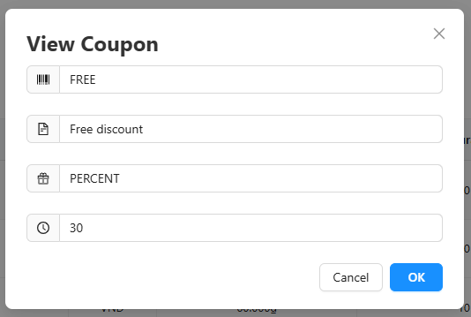

Test Case | Mô tả | Quy Trình | Điều kiện tiên quyết | Kết quả mong đợi | Kết quả thực tế | Kết quả |  |  | Kết quả |  |  | Chú thích
 |  |  |  |  |  | Vòng 1 |  |  | Vòng 2
 |  |  |  |  |  | Trạng thái | Ngày kiểm tra | Người kiểm tra | Trạng thái | Ngày kiểm tra | Người kiểm tra
GUI_SHOW Trang Xem chi tiết mã giảm giá
GUI-VIEW-01 | Hiển thị tiêu đề "View Coupon" rõ ràng | - | - | Tiêu đề hiển thị rõ, căn trái, in đậm | Như mong đợi | Passed | 2025-02-05 | Long | Passed | 2025-04-05 | Khiêm
GUI-VIEW-02 | Các trường hiển thị đúng label icon | - | - | Mỗi dòng có icon tương ứng: mã, mô tả, loại, thời hạn | Như mong đợi | Passed | 2025-02-05 | Long | Passed | 2025-04-05 | Khiêm
GUI-VIEW-03 | Giao diện popup hiển thị đầy đủ, không bị khuất | - | - | Popup hiển thị đầy đủ, không cuộn ngang hoặc thiếu nội dung | Như mong đợi | Passed | 2025-02-05 | Long | Passed | 2025-04-05 | Khiêm
GUI-VIEW-04 | Button "Cancel" và "OK" rõ ràng, căn phải | - | - | Có hai nút Cancel và OK, hiển thị rõ và có thể click | Như mong đợi | Passed | 2025-02-05 | Long | Passed | 2025-04-05 | Khiêm
FUNCTION_SHOW Xem chi tiết mã giảm giá
FUNC-VIEW01 | Không thể chỉnh sửa nội dung | B1: Truy cập trang Coupon Management B2:Click icon 👁 trong cột action B3: Cố nhập nội dung trong các trường trong popup | Đã đăng nhập bằng tài khoản admin,root | Các trường bị disable/readonly, không chỉnh sửa được | Như mong đợi | Passed | 2025-02-05 | Long | Passed | 2025-04-05 | Khiêm
FUNC-VIEW02 | Nhấn nút "Cancel" và "OK" đóng modal | B1: Truy cập trang Coupon Management B2:Click icon 👁 trong cột action B3: Click "Cancel" hoặc "OK" | Đã đăng nhập bằng tài khoản admin,root - Modal đang mở | Modal đóng lại, không thay đổi dữ liệu | Như mong đợi | Passed | 2025-02-05 | Long | Passed | 2025-04-05 | Khiêm
FUNC-VIEW03 | Kiểm tra đúng thông tin hiển thị | B1: Truy cập trang Coupon Management B2:Click icon 👁 trong cột action | Đã đăng nhập bằng tài khoản admin,root | Dữ liệu hiển thị đúng: Head = FREE, Description = Free discount... | Như mong đợi | Passed | 2025-02-05 | Long | Passed | 2025-04-05 | Khiêm

Danh Sách Field,Skill
Project Name | XÂY DỰNG WEBSITE THƯƠNG MẠI VÀ HỌC TẬP TRỰC TUYẾN VLEARNING HỖ TRỢ THANH TOÁN ONLINE VÀ TÍCH HỢP BẢO MẬT CAO
Module Code | Danh sách Field, Skill
 | Hoàn thành | Lỗi | Chưa kiểm tra | Bị chăn | Tổng số trường hợp thử nghiệm
Round 1 | 15 | 0 | 0 | 0 | 15
Round 2 | 15 | 0 | 0 | 0 | 15

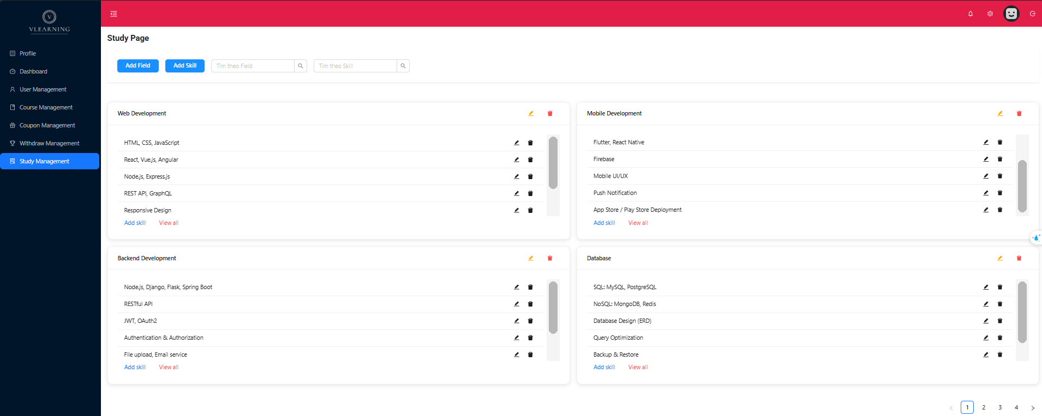
Test Case ID | Mô tả |  | Điều kiện tiên quyết | Kết quả mong đợi | Kết quả thực tế | Kết quả |  |  | Kết quả |  |  | Chú thích
 |  |  |  |  |  | Vòng 1 |  |  | Vòng 2
 |  |  |  |  |  | Trạng thái | Ngày kiểm tra | Người kiểm tra | Trạng thái | Ngày kiểm tra | Người kiểm tra
GUI_SHOW Trang Danh sách Field, Skill
GUI-01 | nút "Add Field", "Add Skill" | - | - | Tiêu đề canh trái, in đậm, font lớn | Tiêu đề canh trái, in đậm, font lớn | Passed | 2025-02-05 | Long | Passed | 2025-04-05 | Khiêm
GUI-02 | textbox tìm kiếm "Field", "Skill" | - | - | Textbox gọn, placeholder đúng: “Tìm theo Field”, “Tìm theo Skill” | Textbox gọn, placeholder đúng: “Tìm theo Field”, “Tìm theo Skill” | Passed | 2025-02-05 | Long | Passed | 2025-04-05 | Khiêm
GUI-03 | Kiểm tra bố cục lưới hiển thị | - | - | Ảnh hiển thị rõ ràng, kích thước hợp lý | Ảnh hiển thị rõ ràng, kích thước hợp lý | Passed | 2025-02-05 | Long | Passed | 2025-04-05 | Khiêm
GUI-04 | Kiểm tra phân trang | - | - | Có phân trang rõ (1, 2, 3...), biểu tượng điều hướng trang hoạt động | Có phân trang rõ (1, 2, 3...), biểu tượng điều hướng trang hoạt động | Passed | 2025-02-05 | Long | Passed | 2025-04-05 | Khiêm
GUI-05 | Icon ✏️ và 🗑️ hiển thị đúng tại từng skill | - | Có ít nhất 1 skill trong 1 field | Có icon chỉnh sửa và xoá, hiển thị đều nhau | Có icon chỉnh sửa và xoá, hiển thị đều nhau | Passed | 2025-02-05 | Long | Passed | 2025-04-05 | Khiêm
GUI-06 | Giao diện chia Field theo nhóm |  | Có dữ liệu field và skill | Hiển thị 2 cột 2 hàng, mỗi nhóm có tên và danh sách skill | Hiển thị 2 cột 2 hàng, mỗi nhóm có tên và danh sách skill | Passed | 2025-02-05 | Long | Passed | 2025-04-05 | Khiêm
FUNCTION_SHOW Danh sách Field, Skill
FUNC-FISKI01 | Thêm Field mới | B1: Truy cập trang Study Management B2:Nhấn “Add Field” | Đã đăng nhập bằng tài khoản admin,root | Hiển thị modal Thêm Field | Như mong đợi | Passed | 2025-02-05 | Long | Passed | 2025-04-05 | Khiêm
FUNC-FISKI02 | Thêm Skill vào Field | B1: Truy cập trang Study Management B2:Nhấn “Add Skill” | Đã đăng nhập bằng tài khoản admin,root. - Có ít nhất 1 field đã tồn tại | Hiển thị modal Thêm Skill | Như mong đợi | Passed | 2025-02-05 | Long | Passed | 2025-04-05 | Khiêm
FUNC-FISKI03 | Chỉnh sửa Skill và Field | B1: Truy cập trang Study Management B2:Click icon ✏️ cạnh Bên Cánh Field hoặc Skill | Đã đăng nhập bằng tài khoản admin,root. - Đã có Field và Field có ít nhất 1 skill | Hiển thị modal Chỉnh Sửa | Như mong đợi | Passed | 2025-02-05 | Long | Passed | 2025-04-05 | Khiêm
FUNC-FISKI04 | Xoá Skill | B1: Truy cập trang Study Management B2:Click icon 🗑️ cạnh Bên Cạnh Skill B3:Xác nhận xoá | Đã đăng nhập bằng tài khoản admin,root. - Đã có Field và Field có ít nhất 1 skill | Skill bị xoá khỏi giao diện và Database | Như mong đợi | Passed | 2025-02-05 | Long | Passed | 2025-04-05 | Khiêm
FUNC-FISKI05 | Xem tất cả skill trong field | B1: Truy cập trang Study Management B2: Click “View all” ở góc dưới mỗi group field | Đã đăng nhập bằng tài khoản admin,root. - Field có nhiều hơn 5 skill | Hiển thị Modal đủ danh sách các skill của group đó | Như mong đợi | Passed | 2025-02-05 | Long | Passed | 2025-04-05 | Khiêm
FUNC-FISKI06 | Tìm kiếm Field | B1: Truy cập trang Study Management B2: Gõ từ khoá (ví dụ: "Web") trong ô “Tìm theo Field” | Đã đăng nhập bằng tài khoản admin,root. - Có ≥1 field trong danh sách | Chỉ hiển thị các field phù hợp hoặc gợi ý | Như mong đợi | Passed | 2025-02-05 | Long | Passed | 2025-04-05 | Khiêm
FUNC-FISKI07 | Tìm kiếm Skill | B1: Truy cập trang Study Management B2: Gõ từ khoá (ví dụ: "React") vào ô “Tìm theo Skill” | Đã đăng nhập bằng tài khoản admin,root. - Có ≥1 skill thuộc nhiều field | Hiển thị đúng các Field chứa skill tương ứng | Như mong đợi | Passed | 2025-02-05 | Long | Passed | 2025-04-05 | Khiêm
FUNC-FISKI08 | Xoá một field | B1: Truy cập trang Study Management B2:Click icon 🗑️ cạnh Bên Cạnh tiêu đề Field B3:Xác nhận xoá | Đã đăng nhập bằng tài khoản admin,root. - Có ít nhất 1 field | Field và tất cả skill bên trong bị xoá khỏi UI | Như mong đợi | Passed | 2025-02-05 | Long | Passed | 2025-04-05 | Khiêm
FUNC-FISKI09 | Phân trang Field | B1: Truy cập trang Study Management B2:Click vào nút số 2 hoặc kế tiếp B3:Quan sát nội dung | Có nhiều field > 10 | Hiển thị các field ở trang tương ứng, đúng thứ tự | Như mong đợi | Passed | 2025-02-05 | Long | Passed | 2025-04-05 | Khiêm

Chỉnh sửa field,skill
Project Name | XÂY DỰNG WEBSITE THƯƠNG MẠI VÀ HỌC TẬP TRỰC TUYẾN VLEARNING HỖ TRỢ THANH TOÁN ONLINE VÀ TÍCH HỢP BẢO MẬT CAO
Module Code | Chỉnh sửa field, skill
 | Hoàn thành | Lỗi | Chưa kiểm tra | Bị chăn | Tổng số trường hợp thử nghiệm
Round 1 | 16 | 0 | 0 | 0 | 16
Round 2 | 16 | 0 | 0 | 0 | 16

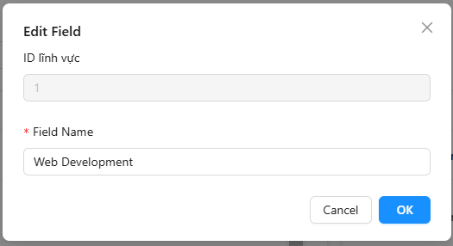

Test Case ID | Mô tả | Quy trình | Điều kiện tiên quyết | Kết quả mong đợi | Kết quả thực tế | Kết quả |  |  | Kết quả |  |  | Chú thích
 |  |  |  |  |  | Vòng 1 |  |  | Vòng 2
 |  |  |  |  |  | Trạng thái | Ngày kiểm tra | Người kiểm tra | Trạng thái | Ngày kiểm tra | Người kiểm tra
GUI_SHOW Trang Chỉnh sửa field
GUI-EF-01 | Modal Edit Field hiển thị đầy đủ | - | Click nút "Edit" từ danh sách Field | Modal hiện ra với tiêu đề "Edit Field", hiển thị 2 trường: ID (readonly), Field Name (editable) | Modal hiển thị đúng thông tin | Passed | 2025-02-05 | Khiêm | Passed | 2025-04-05 | Long
GUI-02 | Trường ID lĩnh vực hiển thị đúng | - | Modal mở | ID hiển thị, không chỉnh sửa được | ID hiển thị đúng, không chỉnh sửa được | Passed | 2025-02-05 | Khiêm | Passed | 2025-04-05 | Long
GUI-03 | Trường Field Name hiển thị và sửa được | - | Modal mở | Cho phép sửa Field Name, có dấu * thể hiện bắt buộc | Như mong đợi | Passed | 2025-02-05 | Khiêm | Passed | 2025-04-05 | Long
GUI-04 | Nút “OK” và “Cancel” | - | Modal mở | Hiển thị 2 nút, đúng màu sắc và căn chỉnh | Hiển thị đúng | Passed | 2025-02-05 | Khiêm | Passed | 2025-04-05 | Long
FUNCTION_SHOW Chỉnh sửa field
FUNC-EF-01 | Sửa tên Field hợp lệ | B1:Truy cập Study Management B2: Click icon ✏️ cạnh Field B3: Sửa “Web Development” thành “AI” B4: Click OK | Đã đăng nhập, có Field sẵn | Tên field cập nhật thành “AI”, hiển thị trong danh sách | Cập nhật thành công | Passed | 2025-02-05 | Khiêm | Passed | 2025-04-05 | Long
FUNC-EF-02 | Không nhập Field Name | B1:Truy cập Study Management B2: Click icon ✏️ cạnh Field B3: Xoá hết B4: Click OK | Đã đăng nhập | Hiện thông báo lỗi: “Field Name is required”, không lưu | Modal hiển thị cảnh báo, không cập nhật | Passed | 2025-02-05 | Khiêm | Passed | 2025-04-05 | Long
FUNC-EF-03 | Huỷ chỉnh sửa Field (Cancel) | B1:Truy cập Study Management B2: Click icon ✏️ cạnh Field B3: Click "Cancel" | Đã đăng nhập và modal đang hiển thị | Modal đóng, không lưu dữ liệu | Modal đóng đúng | Passed | 2025-02-05 | Khiêm | Passed | 2025-04-05 | Long
FUNC-EF-04 | Chỉnh sửa Field thành công | B1: Truy cập trang Study Management B1: Mở modal “Add Field” B2: Nhập tên hợp lệ B3: Nhấn OK | Đã đăng nhập bằng tài khoản admin/root Nhập đúng định dạng | Modal đóng, tên Field mới hiển thị trong danh sách Dữ liệu lưu thành công | Modal đóng, tên Field mới hiển thị trong danh sách Dữ liệu lưu thành công | Passed | 2025-02-05 | Khiêm | Passed | 2025-04-05
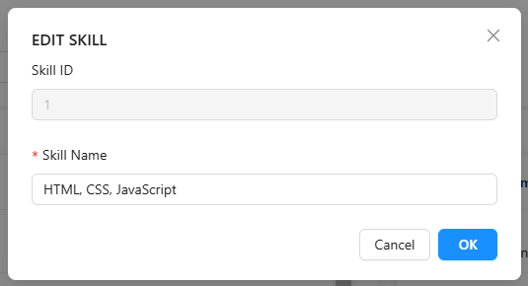
Test Case ID | Mô tả |  | Điều kiện tiên quyết | Kết quả mong đợi | Kết quả thực tế | Kết quả |  |  | Kết quả |  |  | Chú thích
 |  |  |  |  |  | Vòng 1 |  |  | Vòng 2
 |  |  |  |  |  | Trạng thái | Ngày kiểm tra | Người kiểm tra | Trạng thái | Ngày kiểm tra | Người kiểm tra
GUI_SHOW Trang Chỉnh sửa skill
GUI-SK-01 | Modal Edit Skill hiển thị đầy đủ | - | Click nút "Edit" từ danh sách Skill | Modal hiện tiêu đề "EDIT SKILL", 2 trường: Skill ID (readonly), Skill Name (editable) | Modal hiển thị đúng thông tin | Passed | 2025-02-05 | Khiêm | Passed | 2025-04-05 | Long
GUI-SK-02 | Trường Skill ID hiển thị đúng |  | Modal mở | ID hiển thị, không chỉnh sửa được | ID hiển thị đúng, không chỉnh sửa được | Passed | 2025-02-05 | Khiêm | Passed | 2025-04-05 | Long
GUI-SK-03 | Trường Skill Name hiển thị và sửa được |  | Modal mở | Cho phép chỉnh sửa tên kỹ năng, có dấu * | Như mong đợi | Passed | 2025-02-05 | Khiêm | Passed | 2025-04-05 | Long
GUI-SK-04 | Nút “OK” và “Cancel” | - | Modal mở | Hiển thị 2 nút, đúng màu sắc và căn chỉnh | Hiển thị đúng | Passed | 2025-02-05 | Khiêm | Passed | 2025-04-05 | Long
FUNCTION_SHOW Chỉnh sửa Skill
FUNC-SK-01 | Sửa tên Skill hợp lệ | B1:Truy cập Study Management B2: Click icon ✏️ cạnh Skill B3: Sửa “HTML” thành “TaiWind” B4: Click OK | Đã đăng nhập, có Field sẵn | Tên Skill cập nhật thành “Taiwind”, hiển thị trong danh sách | Cập nhật thành công | Passed | 2025-02-05 | Khiêm | Passed | 2025-04-05 | Long
FUNC-SK-02 | Không nhập Skill Name | B1:Truy cập Study Management B2: Click icon ✏️ cạnh Skill B3: Xoá hết B4: Click OK | Đã đăng nhập | Hiện thông báo lỗi: “Skill Name is required”, không lưu | Modal hiển thị cảnh báo, không cập nhật | Passed | 2025-02-05 | Khiêm | Passed | 2025-04-05 | Long
FUNC-SK-03 | Huỷ chỉnh sửa Skill (Cancel) | B1:Truy cập Study Management B2: Click icon ✏️ cạnh Skill B3: Click "Cancel" | Đã đăng nhập và modal đang hiển thị | Modal đóng, không lưu dữ liệu | Modal đóng đúng | Passed | 2025-02-05 | Khiêm | Passed | 2025-04-05 | Long
FUNC-SK-04 | Chỉnh sửa Skill thành công | B1: Truy cập trang Study Management B1: Click icon ✏️ cạnh Skill B2: Nhập tên hợp lệ B3: Nhấn OK | Đã đăng nhập bằng tài khoản admin/root Nhập đúng định dạng | Modal đóng, tên Skill mới hiển thị trong danh sách Dữ liệu lưu thành công | Modal đóng, tên Field mới hiển thị trong danh sách Dữ liệu lưu thành công | Passed | 2025-02-05 | Khiêm | Passed | 2025-04-05 | Long

Thêm Field
Project Name | XÂY DỰNG WEBSITE THƯƠNG MẠI VÀ HỌC TẬP TRỰC TUYẾN VLEARNING HỖ TRỢ THANH TOÁN ONLINE VÀ TÍCH HỢP BẢO MẬT CAO
Module Code | Thêm Field
 | Hoàn thành | Lỗi | Chưa kiểm tra | Bị chăn | Tổng số trường hợp thử nghiệm
Round 1 | 8 | 0 | 0 | 0 | 8
Round 2 | 8 | 0 | 0 | 0 | 8

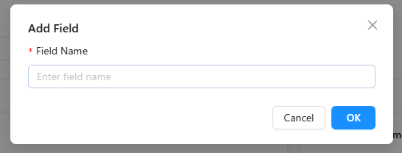
Test Case ID | Mô tả |  | Điều kiện tiên quyết | Kết quả mong đợi | Kết quả thực tế | Kết quả |  |  | Kết quả |  |  | Chú thích
 |  |  |  |  |  | Vòng 1 |  |  | Vòng 2
 |  |  |  |  |  | Trạng thái | Ngày kiểm tra | Người kiểm tra | Trạng thái | Ngày kiểm tra | Người kiểm tra
GUI_SHOW Trang Thêm Field
GUI-ADDF01 | Kiểm tra tiêu đề “Add Field” | - | Người dùng đã đăng nhập và mở trang Study Management | Tiêu đề canh trái, in đậm, font lớn | Tiêu đề canh trái, in đậm, font lớn | Passed | 2025-02-05 | Long | Passed | 2025-04-05 | Khiêm
GUI-ADDF02 | Textbox nhập “Field Name” | - | Người dùng đã đăng nhập và mở trang Study Management | Textbox có placeholder: “Enter field name”, độ dài hợp lý, border rõ ràng | Placeholder đúng, textbox rõ ràng | Passed | 2025-02-05 | Long | Passed | 2025-04-05 | Khiêm
GUI-ADDF03 | Kiểm tra nút “Cancel” và “OK” | - | Người dùng đã đăng nhập và mở trang Study Management | “Cancel” màu xám, “OK” màu xanh, dễ nhấn | Hai nút hiển thị đúng, rõ ràng | Passed | 2025-02-05 | Long | Passed | 2025-04-05 | Khiêm
FUNCTION_SHOW Thêm Field
FUNC-FIFLD01 | Hiển thị modal “Add Field” | B1: Truy cập trang Study Management B2: Nhấn nút “Add Field” | Đã đăng nhập bằng tài khoản admin/root | Modal “Add Field” hiển thị giữa màn hình, overlay nền mờ | Modal hiển thị đúng | Passed | 2025-02-05 | Long | Passed | 2025-04-05 | Khiêm
FUNC-ADDSK02 | Nhập Field Name | B1: Truy cập trang Study Management B2: Mở modal “Add Field” B3: Nhập nội dung vào ô Field Name | Modal đang hiển thị | Có thể nhập text, hỗ trợ copy/paste | Nhập text bình thường | Passed | 2025-02-05 | Long | Passed | 2025-04-05 | Khiêm
FUNC-ADDSK03 | Bắt buộc nhập Field Name | B1: Truy cập trang Study Management B2: Mở modal “Add Field” B3: Không nhập gì B4: Nhấn OK | Modal hiển thị | Cảnh báo lỗi hoặc viền đỏ xuất hiện Không lưu dữ liệu | Cảnh báo lỗi, không lưu | Passed | 2025-02-05 | Long | Passed | 2025-04-05 | Khiêm
FUNC-ADDSK04 | Huỷ thêm Field (Cancel) | B1: Truy cập trang Study Management B2: Mở modal “Add Field” B3: Nhấn nút “Cancel” | Modal đang mở | Modal đóng, không lưu dữ liệu | Modal đóng đúng | Passed | 2025-02-05 | Long | Passed | 2025-04-05 | Khiêm
FUNC-ADDSK05 | Thêm Field thành công | B1: Truy cập trang Study Management B1: Mở modal “Add Field” B2: Nhập tên hợp lệ B3: Nhấn OK | Đã đăng nhập bằng tài khoản admin/root Nhập đúng định dạng | Modal đóng, Field mới hiển thị trong danh sách Dữ liệu lưu thành công | Modal đóng, Field được thêm | Passed | 2025-02-05 | Long | Passed | 2025-04-05 | Khiêm

Thêm Skill
Project Name | XÂY DỰNG WEBSITE THƯƠNG MẠI VÀ HỌC TẬP TRỰC TUYẾN VLEARNING HỖ TRỢ THANH TOÁN ONLINE VÀ TÍCH HỢP BẢO MẬT CAO
Module Code | Thêm Skill
 | Hoàn thành | Lỗi | Chưa kiểm tra | Bị chăn | Tổng số trường hợp thử nghiệm
Round 1 | 10 | 0 | 0 | 0 | 10
Round 2 | 10 | 0 | 0 | 0 | 10

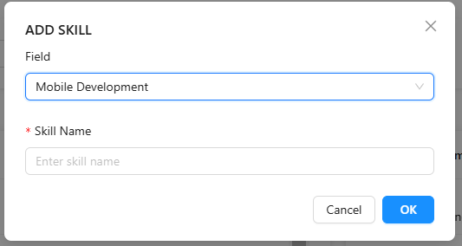
Test Case ID | Mô tả |  | Điều kiện tiên quyết | Kết quả mong đợi | Kết quả thực tế | Kết quả |  |  | Kết quả |  |  | Chú thích
 |  |  |  |  |  | Vòng 1 |  |  | Vòng 2
 |  |  |  |  |  | Trạng thái | Ngày kiểm tra | Người kiểm tra | Trạng thái | Ngày kiểm tra | Người kiểm tra
GUI_SHOW Trang Thêm Skill
GUI-ADDSK01 | Hiển thị tiêu đề modal “ADD SKILL” | - | Modal đang mở | Tiêu đề “ADD SKILL” hiển thị rõ, font lớn, canh trái | Tiêu đề canh trái, in đậm, font lớn | Passed | 2025-02-05 | Khiêm | Passed | 2025-04-05 | Long
GUI-ADDSK02 | Dropdown chọn Field | - | Có ít nhất 1 Field đã tồn tại | Textbox gọn, placeholder đúng: “Tìm theo Field”, “Tìm theo Skill” | Textbox gọn, placeholder đúng: “Tìm theo Field”, “Tìm theo Skill” | Passed | 2025-02-05 | Khiêm | Passed | 2025-04-05 | Long
GUI-ADDSK03 | Input “Skill Name” | - | - | Có placeholder “Enter skill name”, có dấu * bắt buộc, textbox gọn | Placeholder đúng, hiển thị rõ | Passed | 2025-02-05 | Khiêm | Passed | 2025-04-05 | Long
GUI-ADDSK04 | Các nút điều khiển (Cancel & OK) | - | - | Hai nút hiển thị rõ, nút Cancel màu trắng viền xám, nút OK màu xanh | Hiển thị đúng giao diện | Passed | 2025-02-05 | Khiêm | Passed | 2025-04-05 | Long
GUI-ADDSK05 | Icon ✏️ và 🗑️ hiển thị đúng tại từng skill | - | Có ít nhất 1 skill trong 1 field | Có icon chỉnh sửa và xoá, hiển thị đều nhau | Có icon chỉnh sửa và xoá, hiển thị đều nhau | Passed | 2025-02-05 | Khiêm | Passed | 2025-04-05 | Long
FUNCTION_SHOW Thêm Skill
FUNC-ADDSK01 | Chọn Field từ dropdown | B1: Truy cập trang Study Management B2: Nhấn “Add Skill” B3: Click vào dropdown Field B4: Chọn 1 field từ danh sách | Modal đang mở, có sẵn danh sách Field | Dropdown hoạt động tốt, chọn được Field | Hiển thị modal Thêm Field | Passed | 2025-02-05 | Khiêm | Passed | 2025-04-05 | Long
FUNC-ADDSK02 | Nhập Skill Name | B1: Truy cập trang Study Management B2: Nhấn “Add Skill” B3: Nhập tên skill bất kỳ vào ô “Skill Name” | Modal đang mở | Cho phép nhập chữ, giới hạn ký tự nếu có | Nhập chữ bình thường | Passed | 2025-02-05 | Khiêm | Passed | 2025-04-05 | Long
FUNC-ADDSK03 | Kiểm tra bắt buộc nhập Skill Name | B1: Truy cập trang Study Management B2: Nhấn “Add Skill” B3: Để trống ô “Skill Name” B4: Nhấn OK | Modal hiển thị, chưa nhập nội dung | Hiển thị viền đỏ hoặc cảnh báo không cho lưu | Hiển thị cảnh báo, không lưu | Passed | 2025-02-05 | Khiêm | Passed | 2025-04-05 | Long
FUNC-ADDSK04 | Nhấn “Cancel” để huỷ | B1: Truy cập trang Study Management B2: Nhấn “Add Skill” B3: Nhấn nút “Cancel” | Modal đang mở | Modal đóng, không có thay đổi dữ liệu | Modal đóng đúng | Passed | 2025-02-05 | Khiêm | Passed | 2025-04-05 | Long
FUNC-ADDSK05 | Thêm skill thành công | B1: Truy cập trang Study Management B2: Nhấn “Add Skill” B3: Chọn Field B4: Nhập Skill Name B5: Nhấn OK | Đã chọn Field và nhập Skill Name hợp lệ | Skill mới được thêm vào field tương ứng, modal đóng, dữ liệu cập nhật | Skill thêm thành công, modal đóng | Passed | 2025-02-05 | Khiêm | Passed | 2025-04-05 | Long

Danh sách khóa học(pending)
Project Name | XÂY DỰNG WEBSITE THƯƠNG MẠI VÀ HỌC TẬP TRỰC TUYẾN VLEARNING HỖ TRỢ THANH TOÁN ONLINE VÀ TÍCH HỢP BẢO MẬT CAO
Module Code | Danh sách khóa học - tab Penđing (Admin)
 | Hoàn thành | Lỗi | Chưa kiểm tra | Bị chăn | Tổng số trường hợp thử nghiệm
Round 1 | 10 | 0 | 0 | 0 | 10
Round 2 | 10 | 0 | 0 | 0 | 10

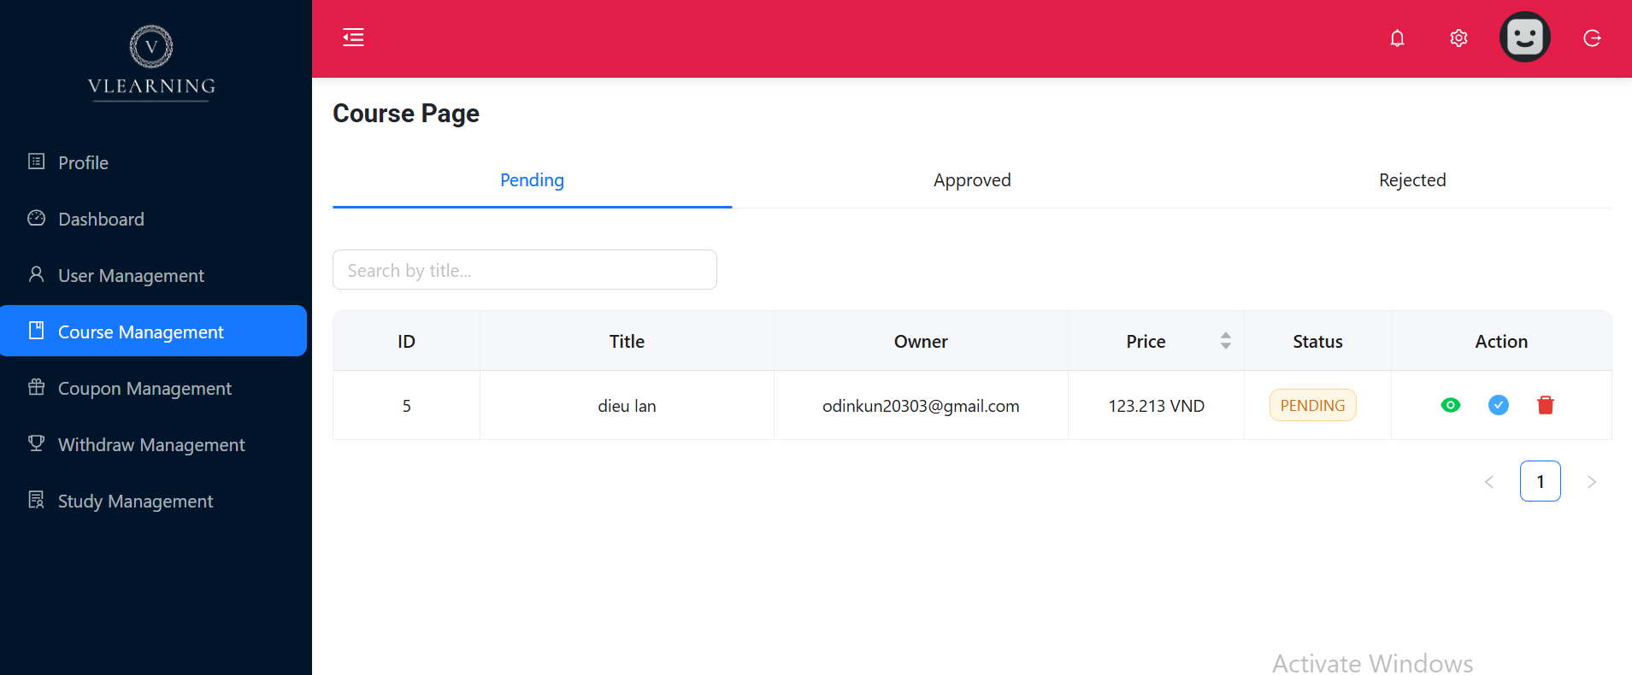

Test Case ID | Mô tả | Quy Trình | Điều kiện tiên quyết | Kết quả mong đợi | Kết quả thực tế | Kết quả |  |  | Kết quả |  |  | Chú thích
 |  |  |  |  |  | Vòng 1 |  |  | Vòng 2
 |  |  |  |  |  | Trạng thái | Ngày kiểm tra | Người kiểm tra | Trạng thái | Ngày kiểm tra | Người kiểm tra
GUI_SHOW Trang Danh sách khóa học - tab Penđing (Admin)
GUI-PENDING01 | Giao diện tiêu đề "Course Page" | - | Đã đăng nhập Admin/Root | Font lớn, in đậm, màu tối, nằm đầu trang | Font lớn, in đậm, màu tối, nằm đầu trang | Passed | 2025-02-05 | Khiêm | Passed | 2025-04-05 | Long
GUI-PENDING02 | Giao diện tab "Pending" | - | Đã truy cập Course Page | Tab đầu tiên có đường gạch dưới màu xanh dương, text in đậm | Tab đầu tiên có đường gạch dưới màu xanh dương, text in đậm | Passed | 2025-02-05 | Khiêm | Passed | 2025-04-05 | Long
GUI-PENDING03 | Giao diện ô tìm kiếm | - | Đang ở tab Pending | Ô bo tròn nhẹ, border mảnh, placeholder "Search by title..." | Ô bo tròn nhẹ, border mảnh, placeholder "Search by title..." | Passed | 2025-02-05 | Khiêm | Passed | 2025-04-05 | Long
GUI-PENDING04 | Giao diện bảng dữ liệu | - | - | Các cột ID, Title, Owner, Price, Status, Action, hiển thị rõ, lề đều, canh giữa/ trái hợp lý | Các cột ID, Title, Owner, Price, Status, Action, hiển thị rõ, lề đều, canh giữa/ trái hợp lý | Passed | 2025-02-05 | Khiêm | Passed | 2025-04-05 | Long
GUI-PENDING05 | Giao diện các icon trong Action | - | Có ít nhất 1 dòng dữ liệu | Gồm icon xem (mắt màu xanh), duyệt (tick xanh dương), xoá (thùng rác đỏ), hover có hiệu ứng nhấp nháy | Gồm icon xem (mắt màu xanh), duyệt (tick xanh dương), xoá (thùng rác đỏ), hover có hiệu ứng nhấp nháy | Passed | 2025-02-05 | Khiêm | Passed | 2025-04-05 | Long
FUNCTION_SHOW Danh sách khóa học - tab Penđing (Admin)
FUNC-PENDING01 | Tìm kiếm theo tiêu đề | B1: Truy cập trang Course Management B2: Chọn tab "Pending" B3: Nhập từ khóa vào ô tìm kiếm B4: Quan sát danh sách khóa học hiển thị | Đã đăng nhập Admin/Root. - Có nhiều khóa học | Chỉ hiển thị các khóa học có tiêu đề chứa từ khóa | Như mong đợi | Passed | 2025-02-05 | Khiêm | Passed | 2025-04-05 | Long
FUNC-PENDING02 | Xem chi tiết khóa học | B1: Truy cập trang Course Management B2: Chọn tab "Pending" B3: Tìm đến khóa học ở trạng thái pending B4: Click vào icon mắt (👁) trong cột "Action" B5: Quan sát thông tin khóa học được hiển thị | Đã đăng nhập Admin/Root - Khóa học có trạng thái pending | Mở popup hoặc trang mới hiển thị đầy đủ thông tin khóa học | Mở popup hoặc trang mới hiển thị đầy đủ thông tin khóa học | Passed | 2025-02-05 | Khiêm | Passed | 2025-04-05 | Long
FUNC-PENDING03 | Duyệt khóa học | B1: Truy cập trang Course Management B2: Chọn tab "Pending" B3: Tìm đến khóa học ở trạng thái pending B4: Click vào icon tick (✔) trong cột "Action" B5: Quan sát trạng thái khóa học sau hành động | Đã đăng nhập Admin/Root - Khóa học ở trạng thái pending | Hiển thị modal chọn trang thái khóa học và xác nhận | Hiển thị modal chọn trang thái khóa học và xác nhận | Passed | 2025-02-05 | Khiêm | Passed | 2025-04-05 | Long
FUNC-PENDING04 | Xoá khóa học | B1: Truy cập trang Course Management B2: Chọn tab "Pending" B3: Tìm đến khóa học cần xóa B4: Click vào icon thùng rác (🗑) trong cột "Action" B5: Xác nhận xóa trong popup hiển thị B6: Quan sát bảng dữ liệu và thông báo | Đã đăng nhập Admin/Root - Có ít nhất 1 khóa học | Hiện popup xác nhận, nếu đồng ý thì xóa dòng khỏi bảng, thông báo thành công xuất hiện | Hiện popup xác nhận, nếu đồng ý thì xóa dòng khỏi bảng, thông báo thành công xuất hiện | Passed | 2025-02-05 | Khiêm | Passed | 2025-04-05 | Long
FUNC-PENDING05 | Chuyển trang khi có nhiều kết quả | B1: Truy cập trang Course Management B2: Chọn tab "Pending" B3: Đảm bảo có nhiều hơn 1 trang dữ liệu hiển thị B4: Click vào nút chuyển trang (ví dụ: "Next", số trang, v.v.) B5: Quan sát bảng dữ liệu sau khi chuyển trang | Đã đăng nhập Admin/Root - Có >1 trang dữ liệu | Bảng cập nhật danh sách khóa học mới theo trang đã chọn | Bảng cập nhật danh sách khóa học mới theo trang đã chọn | Passed | 2025-02-05 | Khiêm | Passed | 2025-04-05 | Long

Danh sách khóa học(approve)
Project Name | XÂY DỰNG WEBSITE THƯƠNG MẠI VÀ HỌC TẬP TRỰC TUYẾN VLEARNING HỖ TRỢ THANH TOÁN ONLINE VÀ TÍCH HỢP BẢO MẬT CAO
Module Code | Danh sách khóa học - tab Approved (Admin)
 | Hoàn thành | Lỗi | Chưa kiểm tra | Bị chăn | Tổng số trường hợp thử nghiệm
Round 1 | 11 | 0 | 0 | 0 | 11 |  |  |  |  |  | 11
Round 2 | 11 | 0 | 0 | 0 | 11
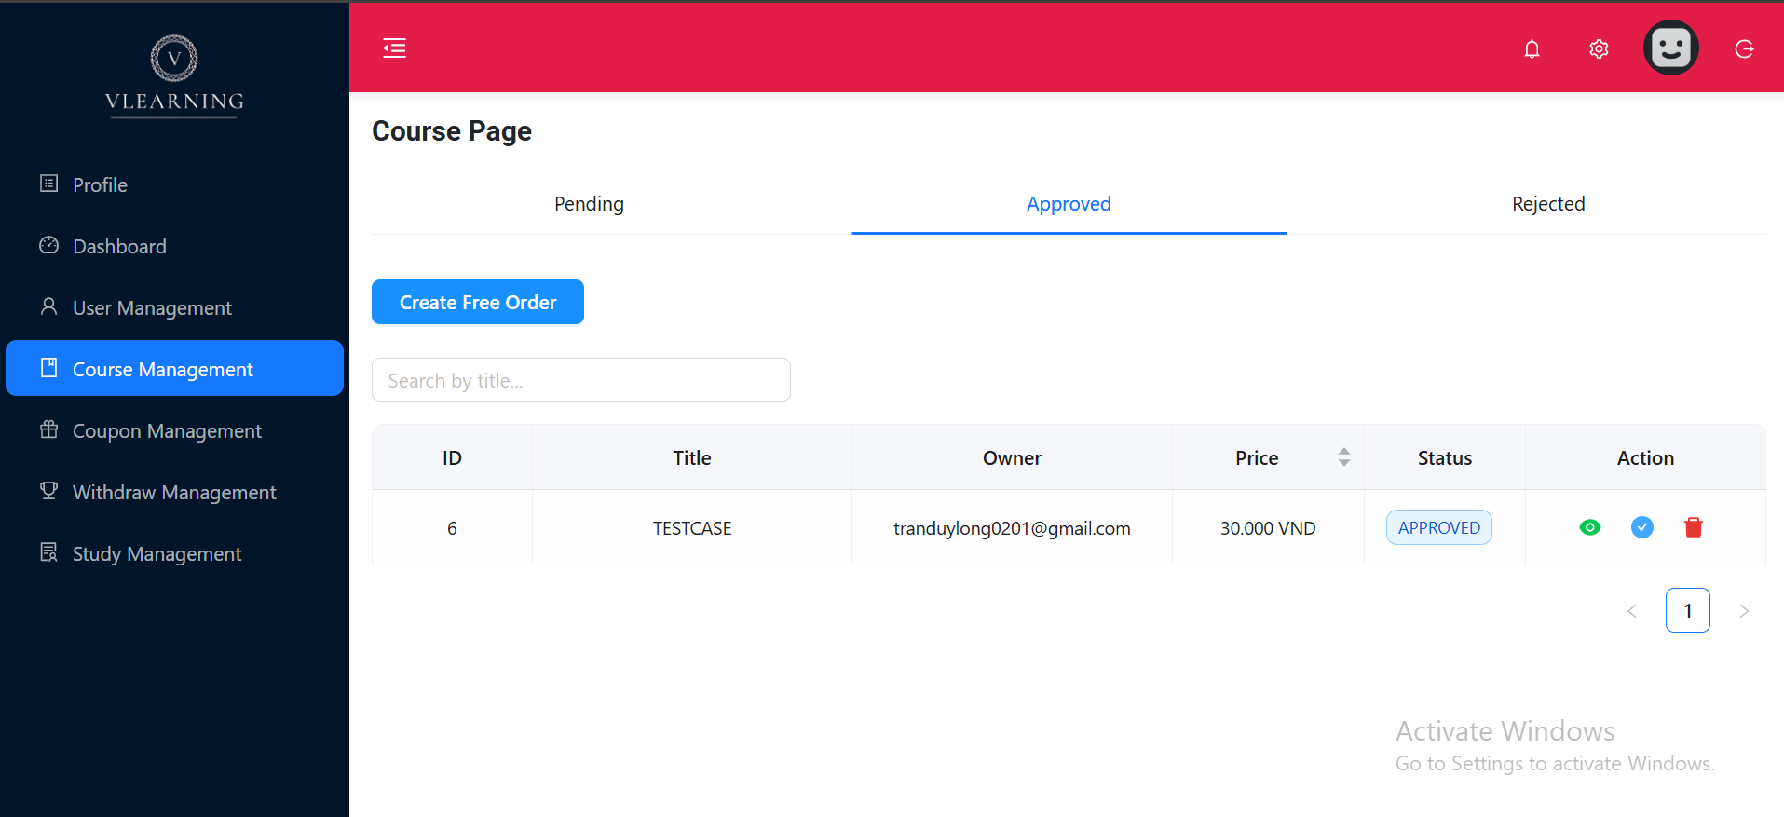

Test Case ID | Mô tả | Quy trình | Điều kiện tiên quyết | Kết quả mong đợi | Kết quả thực tế | Kết quả |  |  | Kết quả |  |  | Chú thích
 |  |  |  |  |  | Vòng 1 |  |  | Vòng 2
 |  |  |  |  |  | Trạng thái | Ngày kiểm tra | Người kiểm tra | Trạng thái | Ngày kiểm tra | Người kiểm tra
GUI_SHOW Danh sách khóa học - tab Approved (Admin)
GUI-PENDING01 | Giao diện tab "Approved" | - | Đã vào Course Page | Tab "Approved" có gạch dưới xanh, text in đậm màu xanh | Tab "Approved" có gạch dưới xanh, text in đậm màu xanh | Passed | 2025-02-05 | Khiêm | Passed | 2025-04-05 | Long
GUI-PENDING02 | Giao diện nút "Create Free Order" | - | Ở tab Approved | Nút có nền xanh dương đậm, chữ trắng, viền bo tròn, hiệu ứng hover nhẹ | Nút có nền xanh dương đậm, chữ trắng, viền bo tròn, hiệu ứng hover nhẹ | Passed | 2025-02-05 | Khiêm | Passed | 2025-04-05 | Long
GUI-PENDING03 | Giao diện ô tìm kiếm | - | Ở tab Approved | Ô bo tròn nhẹ, border mảnh, placeholder "Search by title..." | Ô bo tròn nhẹ, border mảnh, placeholder "Search by title..." | Passed | 2025-02-05 | Khiêm | Passed | 2025-04-05 | Long
GUI-PENDING04 | Giao diện bảng dữ liệu | - | Ở tab Approved | Các cột ID, Title, Owner, Price, Status, Action, hiển thị rõ, lề đều, canh giữa/ trái hợp lý | Các cột ID, Title, Owner, Price, Status, Action, hiển thị rõ, lề đều, canh giữa/ trái hợp lý | Passed | 2025-02-05 | Khiêm | Passed | 2025-04-05 | Long
GUI-PENDING05 | Giao diện các icon trong Action | - | Ở tab Approved Có ít nhất 1 dòng dữ liệu | Gồm icon xem (mắt màu xanh), duyệt (tick xanh dương), xoá (thùng rác đỏ), hover có hiệu ứng nhấp nháy | Gồm icon xem (mắt màu xanh), duyệt (tick xanh dương), xoá (thùng rác đỏ), hover có hiệu ứng nhấp nháy | Passed | 2025-02-05 | Khiêm | Passed | 2025-04-05 | Long
FUNCTION_SHOW Danh sách khóa học - tab Approved (Admin)
FUNC-APPROVED01 | Tìm kiếm theo tiêu đề | B1: Truy cập trang Course Management B2: Chọn tab "Approved" B3: Nhập từ khóa vào ô tìm kiếm B4: Quan sát danh sách hiển thị | Đã đăng nhập Admin/Root. - Có nhiều khóa học | Chỉ hiển thị các khóa học có tiêu đề chứa từ khóa đã nhập | Chỉ hiển thị các khóa học có tiêu đề chứa từ khóa đã nhập | Passed | 2025-02-05 | Khiêm | Passed | 2025-04-05 | Long
FUNC-APPROVED02 | Xem chi tiết khóa học | B1: Truy cập trang Course Management B2: Chọn tab "Approved" B3: Tìm đến khóa học đã được duyệt B4: Click icon mắt (👁) B5: Quan sát popup hiển thị | Đã đăng nhập Admin/Root. - Khóa học có trạng thái approved | Mở popup hoặc trang mới hiển thị đầy đủ thông tin khóa học đã được duyệt | Mở popup hoặc trang mới hiển thị đầy đủ thông tin khóa học đã được duyệt | Passed | 2025-02-05 | Khiêm | Passed | 2025-04-05 | Long
FUNC-APPROVED03 | Duyệt khóa học | B1: Truy cập trang Course Management B2: Chọn tab "Pending" B3: Click icon tick (✔) trong dòng khóa học B4: Quan sát thay đổi trạng thái sau hành động | Đã đăng nhập Admin/Root. - Khóa học có trạng thái approved | Hiển thị modal chọn trang thái khóa học và xác nhận | Hiển thị modal chọn trang thái khóa học và xác nhận | Passed | 2025-02-05 | Khiêm | Passed | 2025-04-05 | Long
FUNC-APPROVED04 | Xoá khóa học | B1: Truy cập trang Course Management B2: Chọn tab "Approved" B3: Click icon thùng rác (🗑) B4: Xác nhận xoá B5: Quan sát bảng dữ liệu và thông báo | Đã đăng nhập Admin/Root. - Có ít nhất 1 khóa học | Hiện popup xác nhận, nếu đồng ý thì dòng bị xoá khỏi bảng, kèm thông báo thành công | Hiện popup xác nhận, nếu đồng ý thì dòng bị xoá khỏi bảng, kèm thông báo thành công | Passed | 2025-02-05 | Khiêm | Passed | 2025-04-05 | Long
FUNC-APPROVED05 | Chuyển trang khi có nhiều kết quả | B1: Truy cập trang Course Management B2: Chọn tab "Approved" B3: Đảm bảo có nhiều trang dữ liệu B4: Click nút chuyển trang B5: Quan sát dữ liệu sau đó | Đã đăng nhập Admin/Root. - Có >1 trang dữ liệu | Bảng cập nhật danh sách khóa học mới theo trang đã chọn | Bảng cập nhật danh sách khóa học mới theo trang đã chọn | Passed | 2025-02-05 | Khiêm | Passed | 2025-04-05 | Long
FUNC-APPROVED06 | Tạo đơn hàng miễn phí | B1: Truy cập trang Course Management B2: Chọn tab "Approved" B3: Click nút "Create Free Order" ở dòng khóa học B4: Quan sát popup/ trang mới hiển thị | Đã đăng nhập Admin/Root. - Ở tab Approved | Mở popup/ trang tạo đơn hàng cho khóa học tương ứng | Mở popup/ trang tạo đơn hàng cho khóa học tương ứng | Passed | 2025-02-05 | Khiêm | Passed | 2025-04-05 | Long

Danh sách khóa học(rejected)
Project Name | XÂY DỰNG WEBSITE THƯƠNG MẠI VÀ HỌC TẬP TRỰC TUYẾN VLEARNING HỖ TRỢ THANH TOÁN ONLINE VÀ TÍCH HỢP BẢO MẬT CAO
Module Code | Danh sách khóa học - tab Rejected (Admin)
 | Hoàn thành | Lỗi | Chưa kiểm tra | Bị chăn | Tổng số trường hợp thử nghiệm
Round 1 | 10 | 0 | 0 | 0 | 10
Round 2 | 10 | 0 | 0 | 0 | 10

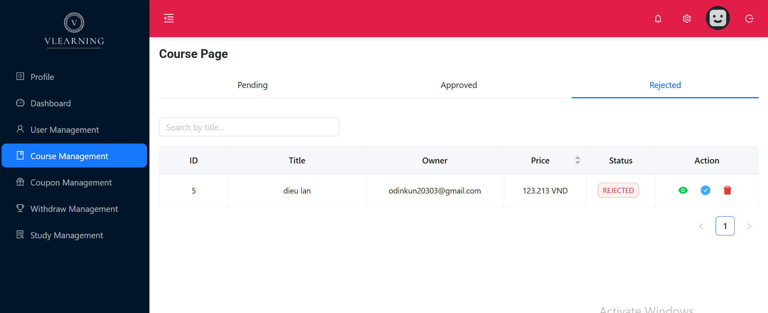

Test Case ID | Mô tả |  | Điều kiện tiên quyết | Kết quả mong đợi | Kết quả thực tế | Kết quả |  |  | Kết quả |  |  | Chú thích
 |  |  |  |  |  | Vòng 1 |  |  | Vòng 2
 |  |  |  |  |  | Trạng thái | Ngày kiểm tra | Người kiểm tra | Trạng thái | Ngày kiểm tra | Người kiểm tra
GUI_SHOW Trang Danh sách khóa học - tab Rejected (Admin)
GUI-PENDING01 | Giao diện tiêu đề "Course Page" | Quan sát tiêu đề trang | Đã đăng nhập Admin | Font lớn, in đậm, màu tối, nằm đầu trang | Font lớn, in đậm, màu tối, nằm đầu trang | Passed | 2025-02-05 | Khiêm | Passed | 2025-04-05 | Long
GUI-PENDING02 | Giao diện tab "Rejected" | Quan sát tab đầu tiên | Đã truy cập Course Page | Tab đầu tiên có đường gạch dưới màu xanh dương, text in đậm | Tab đầu tiên có đường gạch dưới màu xanh dương, text in đậm | Passed | 2025-02-05 | Khiêm | Passed | 2025-04-05 | Long
GUI-PENDING03 | Giao diện ô tìm kiếm | Quan sát thanh tìm kiếm | Đang ở tab Rejected | Ô bo tròn nhẹ, border mảnh, placeholder "Search by title..." | Ô bo tròn nhẹ, border mảnh, placeholder "Search by title..." | Passed | 2025-02-05 | Khiêm | Passed | 2025-04-05 | Long
GUI-PENDING04 | Giao diện bảng dữ liệu | Quan sát bảng dữ liệu | - | Các cột ID, Title, Owner, Price, Status, Action, hiển thị rõ, lề đều, canh giữa/ trái hợp lý | Các cột ID, Title, Owner, Price, Status, Action, hiển thị rõ, lề đều, canh giữa/ trái hợp lý | Passed | 2025-02-05 | Khiêm | Passed | 2025-04-05 | Long
GUI-PENDING05 | Giao diện các icon trong Action | Quan sát cột Action | Có ít nhất 1 dòng dữ liệu | Gồm icon xem (mắt màu xanh), duyệt (tick xanh dương), xoá (thùng rác đỏ), hover có hiệu ứng nhấp nháy | Gồm icon xem (mắt màu xanh), duyệt (tick xanh dương), xoá (thùng rác đỏ), hover có hiệu ứng nhấp nháy | Passed | 2025-02-05 | Khiêm | Passed | 2025-04-05 | Long
FUNCTION_SHOW Danh sách khóa học - tab Rejected (Admin)
FUNC-PENDING01 | Tìm kiếm theo tiêu đề | B1: Truy cập trang Course Management B2: Chọn tab "Rejected" B3: Nhập từ khóa vào ô tìm kiếm B4: Quan sát danh sách khóa học hiển thị | Có nhiều khóa học | Chỉ hiển thị các khóa học có tiêu đề chứa từ khóa | Chỉ hiển thị các khóa học có tiêu đề chứa từ khóa | Passed | 2025-02-05 | Khiêm | Passed | 2025-04-05 | Long
FUNC-PENDING02 | Xem chi tiết khóa học | B1: Truy cập trang Course Management B2: Chọn tab "Rejected" B3: Tìm đến khóa học ở trạng thái pending B4: Click vào icon mắt (👁) trong cột "Action" B5: Quan sát thông tin khóa học được hiển thị | Khóa học có trạng thái Rejected | Mở popup hoặc trang mới hiển thị đầy đủ thông tin khóa học | Mở popup hoặc trang mới hiển thị đầy đủ thông tin khóa học | Passed | 2025-02-05 | Khiêm | Passed | 2025-04-05 | Long
FUNC-PENDING03 | Duyệt khóa học | B1: Truy cập trang Course Management B2: Chọn tab "Rejected" B3: Tìm đến khóa học ở trạng thái pending B4: Click vào icon tick (✔) trong cột "Action" B5: Quan sát trạng thái khóa học sau hành động | Khóa học ở trạng thái Rejected | Hiển thị modal chọn trang thái khóa học và xác nhận | Hiển thị modal chọn trang thái khóa học và xác nhận | Passed | 2025-02-05 | Khiêm | Passed | 2025-04-05 | Long
FUNC-PENDING04 | Xoá khóa học | B1: Truy cập trang Course Management B2: Chọn tab "Rejected" B3: Tìm đến khóa học cần xóa B4: Click vào icon thùng rác (🗑) trong cột "Action" B5: Xác nhận xóa trong popup hiển thị B6: Quan sát bảng dữ liệu và thông báo | Có ít nhất 1 khóa học | Hiện popup xác nhận, nếu đồng ý thì xóa dòng khỏi bảng, thông báo thành công xuất hiện | Hiện popup xác nhận, nếu đồng ý thì xóa dòng khỏi bảng, thông báo thành công xuất hiện | Passed | 2025-02-05 | Khiêm | Passed | 2025-04-05 | Long
FUNC-PENDING05 | Chuyển trang khi có nhiều kết quả | B1: Truy cập trang Course Management B2: Chọn tab "Pending" B3: Đảm bảo có nhiều hơn 1 trang dữ liệu hiển thị B4: Click vào nút chuyển trang (ví dụ: "Next", số trang, v.v.) B5: Quan sát bảng dữ liệu sau khi chuyển trang | Có >1 trang dữ liệu | Bảng cập nhật danh sách khóa học mới theo trang đã chọn | Bảng cập nhật danh sách khóa học mới theo trang đã chọn | Passed | 2025-02-05 | Khiêm | Passed | 2025-04-05 | Long

Duyệt Khóa Học Mới
Project Name | XÂY DỰNG WEBSITE THƯƠNG MẠI VÀ HỌC TẬP TRỰC TUYẾN VLEARNING HỖ TRỢ THANH TOÁN ONLINE VÀ TÍCH HỢP BẢO MẬT CAO
Module Code | Duyệt Khóa Học Mới
 | Hoàn thành | Lỗi | Chưa kiểm tra | Bị chăn | Tổng số trường hợp thử nghiệm
Round 1 | 7 | 0 | 0 | 0 | 7
Round 2 | 7 | 0 | 0 | 0 | 7

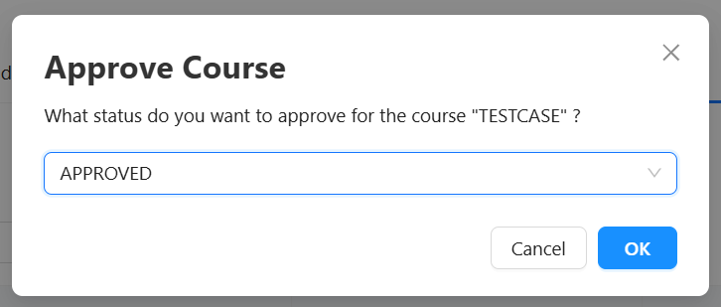
Test Case ID | Mô tả | Quy Trình | Điều kiện tiên quyết | Kết quả mong đợi | Kết quả thực tế | Kết quả |  |  | Kết quả |  |  | Chú thích
 |  |  |  |  |  | Vòng 1 |  |  | Vòng 2
 |  |  |  |  |  | Trạng thái | Ngày kiểm tra | Người kiểm tra | Trạng thái | Ngày kiểm tra | Người kiểm tra
GUI_SHOW Trang Duyệt Khóa Học Mới
GUI-APPROVE01 | Tiêu đề modal hiển thị "Approve Course" | - | - | Font lớn, in đậm, màu tối, nằm đầu trang | Font lớn, in đậm, màu tối, nằm đầu trang | Passed | 2025-02-05 | Khiêm | Passed | 2025-04-05 | Long
GUI-APPROVE02 | Giao diện dropdown chọn trạng thái | - | - | Có viền bo xanh dương khi focus, hiển thị giá trị mặc định "Pending" | Có viền bo xanh dương khi focus, hiển thị giá trị mặc định "Pending" | Passed | 2025-02-05 | Khiêm | Passed | 2025-04-05 | Long
GUI-APPROVE03 | Giao diện nút "OK" | - | - | Nút màu xanh, chữ trắng, nằm bên phải | Nút màu xanh, chữ trắng, nằm bên phải | Passed | 2025-02-05 | Khiêm | Passed | 2025-04-05 | Long
GUI-APPROVE04 | Giao diện nút "Cancel" | - | - | Nút màu trắng viền xám, chữ đen, nằm bên trái nút OK | Nút màu trắng viền xám, chữ đen, nằm bên trái nút OK | Passed | 2025-02-05 | Khiêm | Passed | 2025-04-05 | Long
FUNCTION_SHOW Trang Duyệt Khóa Học Mới
FUNC-APPROVE01 | Chọn trạng thái khác trong dropdown | B1: Click vào icon (✔) ở cột Action trong web Course Management(admin) để mở modal B2: Click dropdown B3: Chọn trạng thái khác | Có nhiều option trạng thái | Dropdown mở ra, hiển thị các lựa chọn hợp lệ, chọn 1 option thì giá trị hiển thị đúng trên dropdown | Dropdown mở ra, hiển thị các lựa chọn hợp lệ, chọn 1 option thì giá trị hiển thị đúng trên dropdown | Passed | 2025-02-05 | Khiêm | Passed | 2025-04-05 | Long
FUNC-APPROVE02 | Click "Cancel" để đóng modal | B1: Click vào icon (✔) ở cột Action trong web Course Management(admin) để mở modal B2: Mở modal B3: Click "Cancel" | Popup đang mở | Modal đóng lại, không có thay đổi trạng thái khóa học | Modal đóng lại, không có thay đổi trạng thái khóa học | Passed | 2025-02-05 | Khiêm | Passed | 2025-04-05 | Long
FUNC-APPROVE03 | Click "OK" để xác nhận thay đổi trạng thái khóa học | B1: Click vào icon (✔) ở cột Action trong web Course Management(admin) để mở modal B2: Chọn trạng thái B3: Click "OK" | Chọn trạng thái | Modal đóng, khóa học được cập nhật trạng thái đã chọn, thông báo thành công (nếu có) xuất hiện | Modal đóng, khóa học được cập nhật trạng thái đã chọn, thông báo thành công (nếu có) xuất hiện | Passed | 2025-02-05 | Khiêm | Passed | 2025-04-05 | Long

View Course(admin)
Project Name | XÂY DỰNG WEBSITE THƯƠNG MẠI VÀ HỌC TẬP TRỰC TUYẾN VLEARNING HỖ TRỢ THANH TOÁN ONLINE VÀ TÍCH HỢP BẢO MẬT CAO
Module Code | View Course(admin)
 | Hoàn thành | Lỗi | Chưa kiểm tra | Bị chăn | Tổng số trường hợp thử nghiệm
Round 1 | 11 | 0 | 0 | 0 | 11
Round 2 | 11 | 0 | 0 | 0 | 11
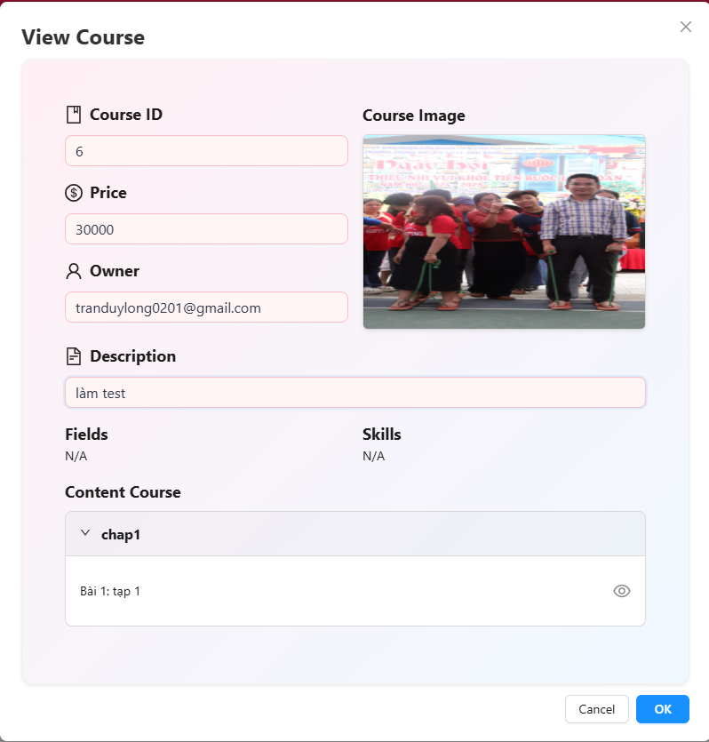

Test Case ID | Mô tả |  | Điều kiện tiên quyết | Kết quả mong đợi | Kết quả thực tế | Kết quả |  |  | Kết quả |  |  | Chú thích
 |  |  |  |  |  | Vòng 1 |  |  | Vòng 2
 |  |  |  |  |  | Trạng thái | Ngày kiểm tra | Người kiểm tra | Trạng thái | Ngày kiểm tra | Người kiểm tra
GUI_SHOW Trang View Course(admin)
GUI-VIEW01 | Tiêu đề modal hiển thị "View Course" | - | Đã click icon 👁 để xem | Tiêu đề canh trái, in đậm, font lớn | Tiêu đề canh trái, in đậm, font lớn | Passed | 2025-02-05 | Khiêm | Passed | 2025-04-05 | Long
GUI-VIEW02 | Giao diện label (Course ID, Price...) | - | Modal đã mở | Các label căn trái, icon đúng loại (📄, 💲, 👤...) | Các label căn trái, icon đúng loại (📄, 💲, 👤...) | Passed | 2025-02-05 | Khiêm | Passed | 2025-04-05 | Long
GUI-VIEW03 | Hiển thị Course Image đúng tỉ lệ | - | Course có ảnh hợp lệ | Ảnh hiển thị rõ ràng, kích thước hợp lý | Ảnh hiển thị rõ ràng, kích thước hợp lý | Passed | 2025-02-05 | Khiêm | Passed | 2025-04-05 | Long
GUI-VIEW04 | Giao diện các trường Field và skill | - | Có Fields, Skills | Hiển thị đầy đủ các field và skill của khóa học | Hiển thị “N/A” | Failed | 2025-02-05 | Khiêm | Passed | 2025-04-05 | Long
GUI-VIEW05 | Accordion Content hiển thị chương + bài | - | Có nội dung chương trình | Accordion mở được, hiển thị tên chương ("chap1") và bài ("Bài 1: tập 1") | Accordion mở được, hiển thị tên chương ("chap1") và bài ("Bài 1: tập 1") | Passed | 2025-02-05 | Khiêm | Passed | 2025-04-05 | Long
GUI-VIEW06 | Icon 👁 (preview) bài học có hiển thị đúng | - | Có bài học trong nội dung | Icon 👁 nằm phía bên phải từng bài, rõ nét và dễ bấm | Icon 👁 nằm phía bên phải từng bài, rõ nét và dễ bấm | Passed | 2025-02-05 | Khiêm | Passed | 2025-04-05 | Long
GUI-VIEW07 | Nút Cancel và OK | - | Modal mở | Cancel màu trắng, OK màu xanh dương, canh phải | Cancel màu trắng, OK màu xanh dương, canh phải | Passed | 2025-02-05 | Khiêm | Passed | 2025-04-05 | Long
FUNCTION_SHOW View Course(admin)
FUNC-VIEW01 | Mở modal xem khóa học | B1: Truy cập trang quản lý khóa học B2: Chọn khóa học B3: Click icon 👁 trong cột “Action” | Khóa học tồn tại trong danh sách | Hiển thị modal chứa thông tin chi tiết của khóa học Gồm: Course ID,Price,Owner,Course Image,Description,Fields,Content Course. | Hiển thị modal chứa thông tin chi tiết của khóa học Gồm: Course ID,Price,Owner,Course Image,Description,Fields,Content Course. | Passed | 2025-02-05 | Khiêm | Passed | 2025-04-05 | Long
FUNC-VIEW02 | Accordion mở/đóng chương | B1:Truy cập trang quản lý khóa học B2: Mở modal xem khóa học B3: Click vào tiêu đề chương (ví dụ: "chap1") B4: Quan sát nội dung bài học hiển thị/ẩn | Khóa học có chương nội dung | Accordion hoạt động: click để mở hoặc thu gọn danh sách bài học bên trong | Accordion hoạt động: click để mở hoặc thu gọn danh sách bài học bên trong | Passed | 2025-02-05 | Khiêm | Passed | 2025-04-05 | Long
FUNC-VIEW03 | Xem preview bài học | B1: Truy cập trang quản lý khóa học B2: Mở modal xem khóa học B3: Mở accordion của chương chứa bài học B4: Click icon 👁 bên phải bài học B5: Quan sát video preview | Bài học có video preview | Hiển thị video nội dung bài học (preview) | Hiển thị video nội dung bài học (preview) | Passed | 2025-02-05 | Khiêm | Passed | 2025-04-05 | Long
FUNC-VIEW04 | Đóng modal bằng nút Cancel hoặc nút OK | B1: Truy cập trang quản lý khóa học B2: Mở modal xem khóa học B3: Click nút “Cancel” hoặc nút "OK" B4: Quan sát giao diện chính | Modal đang mở | Modal bị đóng, không có thay đổi dữ liệu nào được ghi nhận | Modal bị đóng, không có thay đổi dữ liệu nào được ghi nhận | Passed | 2025-02-05 | Khiêm | Passed | 2025-04-05 | Long

Create Free Order
Project Name | XÂY DỰNG WEBSITE THƯƠNG MẠI VÀ HỌC TẬP TRỰC TUYẾN VLEARNING HỖ TRỢ THANH TOÁN ONLINE VÀ TÍCH HỢP BẢO MẬT CAO
Module Code | Create Free Order
 | Hoàn thành | Lỗi | Chưa kiểm tra | Bị chăn | Tổng số trường hợp thử nghiệm
Round 1 | 25 | 0 | 0 | 0 | 25 |  |  |  |  | 25
Round 2 | 25 | 0 | 0 | 0 | 25

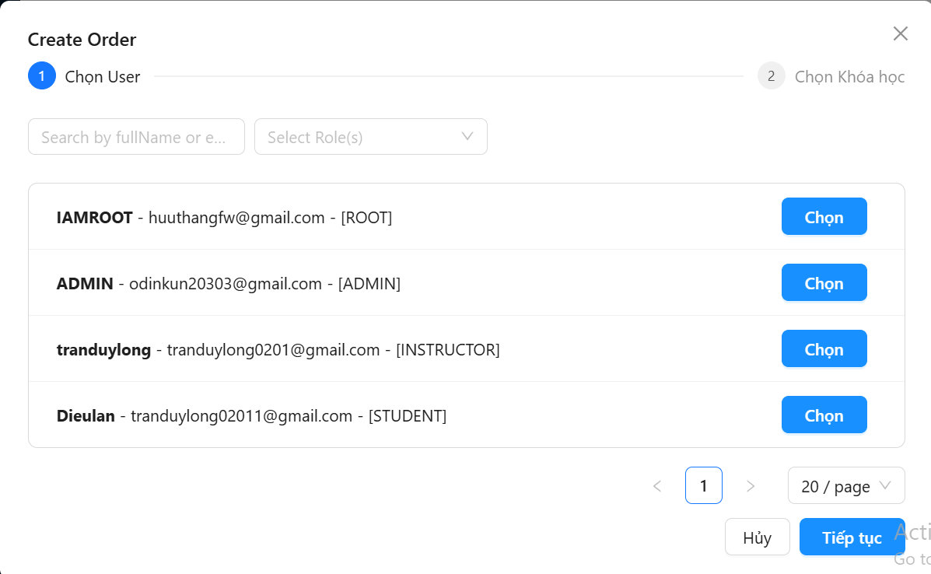 |  |  |  | 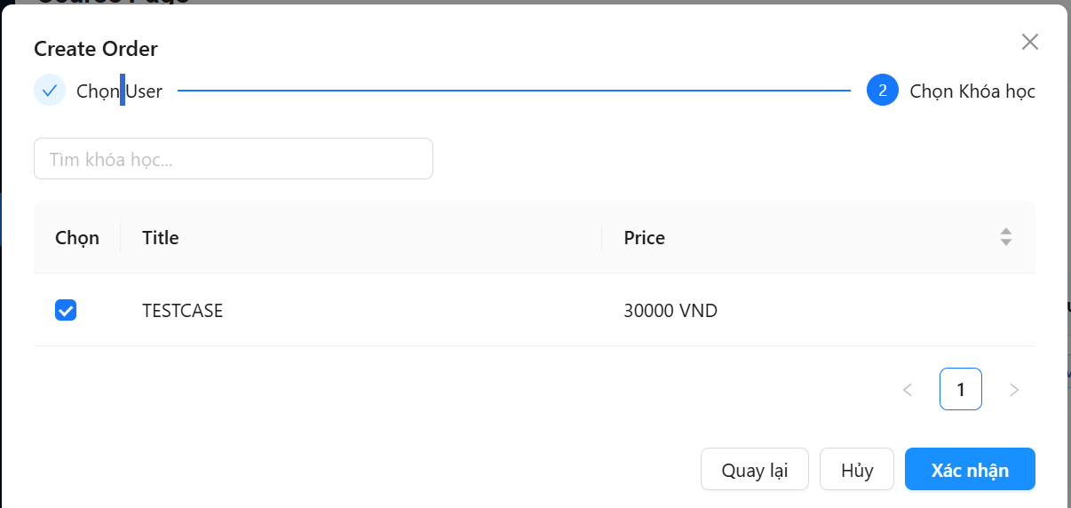

Test Case ID | Mô tả |  | Điều kiện tiên quyết | Kết quả mong đợi | Kết quả thực tế | Kết quả |  |  | Kết quả |  |  | Chú thích
 |  |  |  |  |  | Vòng 1 |  |  | Vòng 2
 |  |  |  |  |  | Trạng thái | Ngày kiểm tra | Người kiểm tra | Trạng thái | Ngày kiểm tra | Người kiểm tra
GUI_SHOW Trang Create Free Order
GUI-CREATE01 | Giao diện tiêu đề "Create Order" | - | Click "Create Free Order" | Tiêu đề in đậm, căn trái, dễ nhìn | Tiêu đề in đậm, căn trái, dễ nhìn | Passed | 2025-02-05 | Khiêm | Passed | 2025-04-05 | Long
GUI-CREATE02 | Giao diện các bước | - | Mở popup | Bước 1 (Chọn User) tô xanh, bước 2 mờ. Có số thứ tự 1, 2 rõ ràng | Bước 1 (Chọn User) tô xanh, bước 2 mờ. Có số thứ tự 1, 2 rõ ràng | Passed | 2025-02-05 | Khiêm | Passed | 2025-04-05 | Long
GUI-CREATE03 | Giao diện ô tìm kiếm | - | Mở popup | Có placeholder "Search by fullName or email...", bo tròn, viền xám nhạt | Có placeholder "Search by fullName or email...", bo tròn, viền xám nhạt | Passed | 2025-02-05 | Khiêm | Passed | 2025-04-05 | Long
GUI-CREATE04 | Giao diện filter theo role | - | Mở popup | Dropdown chọn role (Select Role(s)), không chọn mặc định, text xám mờ | Dropdown chọn role (Select Role(s)), không chọn mặc định, text xám mờ | Passed | 2025-02-05 | Khiêm | Passed | 2025-04-05 | Long
GUI-CREATE05 | Giao diện danh sách người dùng | - | Có dữ liệu user | Hiển thị tên in đậm + email + role. Mỗi dòng có nút "Chọn" màu xanh nổi bật | Hiển thị tên in đậm + email + role. Mỗi dòng có nút "Chọn" màu xanh nổi bật | Passed | 2025-02-05 | Khiêm | Passed | 2025-04-05 | Long
GUI-CREATE06 | Giao diện phân trang | - | Có nhiều user (>20) | Có phân trang: nút <, >, số trang, tùy chọn số lượng /page. Giao diện gọn, rõ | Có phân trang: nút <, >, số trang, tùy chọn số lượng /page. Giao diện gọn, rõ | Passed | 2025-02-05 | Khiêm | Passed | 2025-04-05 | Long
GUI-CREATE07 | Header bước 2 hiển thị đúng | - | Đã chọn user | Bước 2 "Chọn Khóa học" tô xanh, bước 1 chuyển thành icon tick | Bước 2 "Chọn Khóa học" tô xanh, bước 1 chuyển thành icon tick | Passed | 2025-02-05 | Khiêm | Passed | 2025-04-05 | Long
GUI-CREATE08 | Giao diện ô tìm kiếm khóa học | - | Ở bước 2 | Placeholder “Tìm khóa học…” rõ ràng, bo góc, viền mờ | Placeholder “Tìm khóa học…” rõ ràng, bo góc, viền mờ | Passed | 2025-02-05 | Khiêm | Passed | 2025-04-05 | Long
GUI-CREATE09 | Bảng danh sách khóa học | - | Có dữ liệu | Gồm các cột: Checkbox chọn, Title, Price. Dữ liệu hiển thị rõ ràng, căn đều | Gồm các cột: Checkbox chọn, Title, Price. Dữ liệu hiển thị rõ ràng, căn đều | Passed | 2025-02-05 | Khiêm | Passed | 2025-04-05 | Long
GUI-CREATE10 | Nút chức năng dưới cùng | - | Ở bước 2 | Có 3 nút: “Quay lại” (trắng), “Hủy” (trắng viền xám), “Xác nhận” (màu xanh nổi bật) | Có 3 nút: “Quay lại” (trắng), “Hủy” (trắng viền xám), “Xác nhận” (màu xanh nổi bật) | Passed | 2025-02-05 | Khiêm | Passed | 2025-04-05 | Long
GUI-CREATE11 | Checkbox chọn khóa học | - | Có ít nhất 1 khóa học | Checkbox rõ ràng, check vào thì hiện dấu tick | Checkbox rõ ràng, check vào thì hiện dấu tick | Passed | 2025-02-05 | Khiêm | Passed | 2025-04-05 | Long
GUI-CREATE12 | Phân trang khóa học | - | Có >10 khóa học | Có pagination: <, số trang, > và input số | Có pagination: <, số trang, > và input số | Passed | 2025-02-05 | Khiêm | Passed | 2025-04-05 | Long
FUNCTION_SHOW Create Free Order
FUNC-CREATE01 | Tìm kiếm user theo tên hoặc email | B1: Vào Web Course Management B2: Chọn tab Approve B3: Mở Create Free Order B4: Nhập từ khóa vào ô tìm kiếm | Có nhiều user | Danh sách lọc đúng user khớp từ khóa (không phân biệt hoa thường) | Danh sách lọc đúng user khớp từ khóa (không phân biệt hoa thường) | Passed | 2025-02-05 | Khiêm | Passed | 2025-04-05 | Long
FUNC-CREATE02 | Lọc user theo role | B1: Vào Web Course Management B2: Chọn tab Approve B3: Mở Create Free Order B4: Chọn dropdown Role | Có nhiều loại role | Danh sách chỉ hiện user thuộc role đã chọn | Danh sách chỉ hiện user thuộc role đã chọn | Passed | 2025-02-05 | Khiêm | Passed | 2025-04-05 | Long
FUNC-CREATE03 | Kết hợp tìm kiếm và lọc | B1: Vào Web Course Management B2: Chọn tab Approve B3: Mở Create Free Order B4: Chọn dropdown Role | Có dữ liệu phù hợp | Lọc chính xác user theo cả role và từ khóa | Lọc chính xác user theo cả role và từ khóa | Passed | 2025-02-05 | Khiêm | Passed | 2025-04-05 | Long
FUNC-CREATE04 | Chọn 1 user để tiếp tục | B1: Vào Web Course Management B2: Chọn tab Approve B3: Mở Create Free Order B4: Click nút “Chọn” trên 1 dòng | Có danh sách hiển thị | User được đánh dấu chọn, sang bước 2 "Chọn khóa học" | User được đánh dấu chọn, sang bước 2 "Chọn khóa học" | Passed | 2025-02-05 | Khiêm | Passed | 2025-04-05 | Long
FUNC-CREATE05 | Phân trang danh sách user | B1: Vào Web Course Management B2: Chọn tab Approve B3: Mở Create Free Order B4: Click mũi tên hoặc số trang | Có >20 user | Danh sách cập nhật đúng theo trang chọn | Danh sách cập nhật đúng theo trang chọn | Passed | 2025-02-05 | Khiêm | Passed | 2025-04-05 | Long
FUNC-CREATE06 | Hủy thao tác tạo đơn hàng | B1: Vào Web Course Management B2: Chọn tab Approve B3: Mở Create Free Order B2: Click nút “Hủy” | Ở bước chọn user | Đóng popup, không tạo đơn hàng | Đóng popup, không tạo đơn hàng | Passed | 2025-02-05 | Khiêm | Passed | 2025-04-05 | Long
FUNC-CREATE07 | Tìm kiếm khóa học theo tên | B1: Vào Web Course Management B2: Chọn tab Approve B3: Mở Create Free Order B4: Chọn user → sang bước 2 B5: Nhập từ khóa vào ô tìm kiếm | Có dữ liệu | Danh sách lọc đúng các khóa có chứa từ khóa | Danh sách lọc đúng các khóa có chứa từ khóa | Passed | 2025-02-05 | Khiêm | Passed | 2025-04-05 | Long
FUNC-CREATE08 | Chọn 1 khóa học | B1: Vào Web Course Management B2: Chọn tab Approve B3: Mở Create Free Order B4: Chọn user → sang bước 2 B5: Click checkbox 1 khóa học | Có ít nhất 1 khóa học | Khóa học được chọn, có dấu tick | Khóa học được chọn, có dấu tick | Passed | 2025-02-05 | Khiêm | Passed | 2025-04-05 | Long
FUNC-CREATE09 | Không chọn khóa học → không xác nhận | B1: Vào Web Course Management B2: Chọn tab Approve B3: Mở Create Free Order B4: Chọn user → sang bước 2 B5: Không chọn khóa nào B6: Click “Xác nhận” | Không check khóa nào | Cảnh báo hoặc không cho phép tiếp tục | Cảnh báo hoặc không cho phép tiếp tục | Passed | 2025-02-05 | Khiêm | Passed | 2025-04-05 | Long
FUNC-CREATE10 | Click “Xác nhận” sau khi chọn | B1: Vào Web Course Management B2: Chọn tab Approve B3: Mở Create Free Order B4: Chọn user → sang bước 2 B5: Check 1 khóa B6: Click “Xác nhận” | Ở Bước 2, ó user và khóa học | Tạo order thành công | Tạo order thành công | Passed | 2025-02-05 | Khiêm | Passed | 2025-04-05 | Long
FUNC-CREATE11 | Click “Quay lại” | B1: Vào Web Course Management B2: Chọn tab Approve B3: Mở Create Free Order B4: Chọn user → sang bước 2 B5: Click nút “Quay lại” | Ở bước 2 | Quay về bước 1, thông tin user vẫn giữ nguyên | Quay về bước 1, thông tin user vẫn giữ nguyên | Passed | 2025-02-05 | Khiêm | Passed | 2025-04-05 | Long
FUNC-CREATE12 | Click “Hủy” | B1: Vào Web Course Management B2: Chọn tab Approve B3: Mở Create Free Order B4: Chọn user → sang bước 2 B5: Click nút “Hủy” | Ở bước 2 | Đóng popup, hủy tạo đơn hàng | Đóng popup, hủy tạo đơn hàng | Passed | 2025-02-05 | Khiêm | Passed | 2025-04-05 | Long
FUNC-CREATE13 | Phân trang khóa học | B1: Vào Web Course Management B2: Chọn tab Approve B3: Mở Create Free Order B4: Chọn user → sang bước 2 B5: Click mũi tên hoặc số trang | Có nhiều khóa học | Danh sách cập nhật đúng trang | Danh sách cập nhật đúng trang | Passed | 2025-02-05 | Khiêm | Passed | 2025-04-05 | Long

Xem khóa học đã mua
Project Name | XÂY DỰNG WEBSITE THƯƠNG MẠI VÀ HỌC TẬP TRỰC TUYẾN VLEARNING HỖ TRỢ THANH TOÁN ONLINE VÀ TÍCH HỢP BẢO MẬT CAO
Module Code | Xem khóa học đã mua
 | Hoàn thành | Lỗi | Chưa kiểm tra | Bị chăn | Tổng số trường hợp thử nghiệm
Round 1 | 6 | 0 | 0 | 0 | 10
Round 2 | 6 | 0 | 0 | 0 | 10

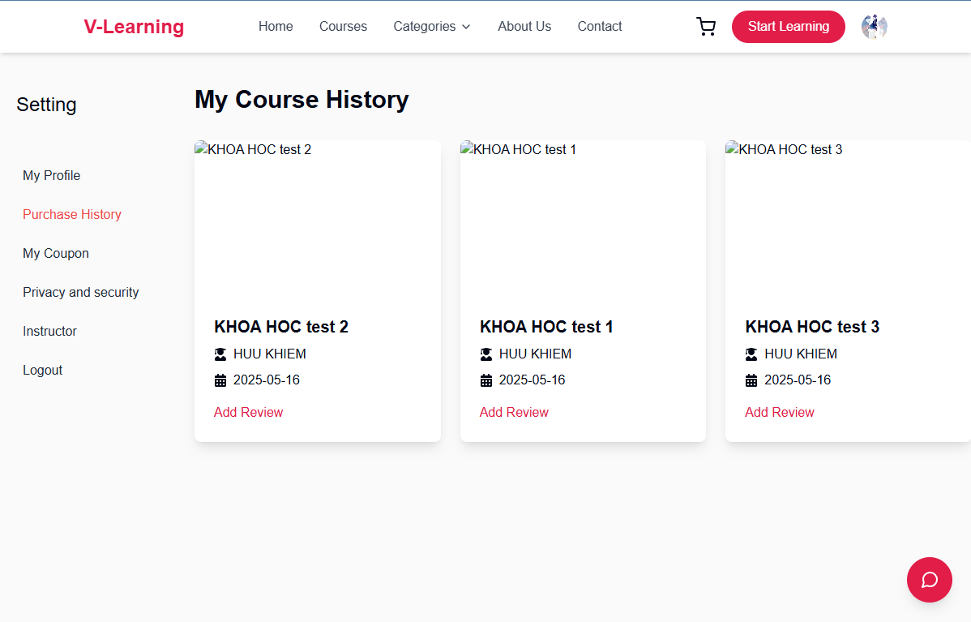
Test Case ID | Mô tả |  | Điều kiện tiên quyết | Kết quả mong đợi | Kết quả thực tế | Kết quả |  |  | Kết quả |  |  | Chú thích
 |  |  |  |  |  | Vòng 1 |  |  | Vòng 2
 |  |  |  |  |  | Trạng thái | Ngày kiểm tra | Người kiểm tra | Trạng thái | Ngày kiểm tra | Người kiểm tra
GUI_SHOW Trang Xem khóa học đã mua
GUI-PH01 | Hiển thị danh sách khóa học đã mua | Truy cập mục “Purchase History” | Đã đăng nhập, có đơn hàng | Hiển thị đầy đủ tên khóa học, giảng viên, ngày mua theo từng card riêng biệt | Như mong đợi | Passed | 2025-02-05 | Long | Passed | 2025-04-05 | Khiêm
GUI-PH02 | Giao diện nút "Add Review" | Quan sát mỗi khóa học đã mua | Có ≥ 1 khóa học đã mua | Hiển thị nút "Add Review" màu đỏ #e61f57, có thể nhấn, chữ nhỏ màu đỏ | Như mong đợi | Passed | 2025-02-05 | Long | Passed | 2025-04-05 | Khiêm
FUNCTION_SHOW Xem khóa học đã mua
FUNC-PH01 | Xem thông tin khóa học đã mua | Truy cập trang “Purchase History” | Có đơn hàng thành công | Hiển thị đúng tên khóa học, giảng viên, ngày mua với format YYYY-MM-DD | Như mong đợi | Passed | 2025-02-05 | Long | Passed | 2025-04-05 | Khiêm
FUNC-PH02 | Nhấn nút “Add Review” mở form đánh giá | Nhấn vào “Add Review” | Có ít nhất 1 khóa học | Hiển thị popup/modal nhập đánh giá: số sao, mô tả, nút gửi (Submit), nút đóng (Close/X) | Như mong đợi | Passed | 2025-02-05 | Long | Passed | 2025-04-05 | Khiêm
FUNC-PH03 | Gửi đánh giá | Nhập nội dung, nhấn “Submit” | Đã mở modal đánh giá | Gửi đánh giá thành công, hiển thị thông báo (toast/snackbar) “Cảm ơn bạn đã đánh giá khóa học!” | Như mong đợi | Passed | 2025-02-05 | Long | Passed | 2025-04-05 | Khiêm
FUNC-PH04 | Đóng modal đánh giá | Nhấn nút Close hoặc dấu X | Đang mở modal đánh giá | Modal đóng lại, quay về giao diện khóa học | Như mong đợi | Passed | 2025-02-05 | Long | Passed | 2025-04-05 | Khiêm

Đánh giá khóa học
Project Name | XÂY DỰNG WEBSITE THƯƠNG MẠI VÀ HỌC TẬP TRỰC TUYẾN VLEARNING HỖ TRỢ THANH TOÁN ONLINE VÀ TÍCH HỢP BẢO MẬT CAO
Module Code | Xem khóa học đã mua
 | Hoàn thành | Lỗi | Chưa kiểm tra | Bị chăn | Tổng số trường hợp thử nghiệm
Round 1 | 12 | 0 | 0 | 0 | 10
Round 2 | 12 | 0 | 0 | 0 | 10

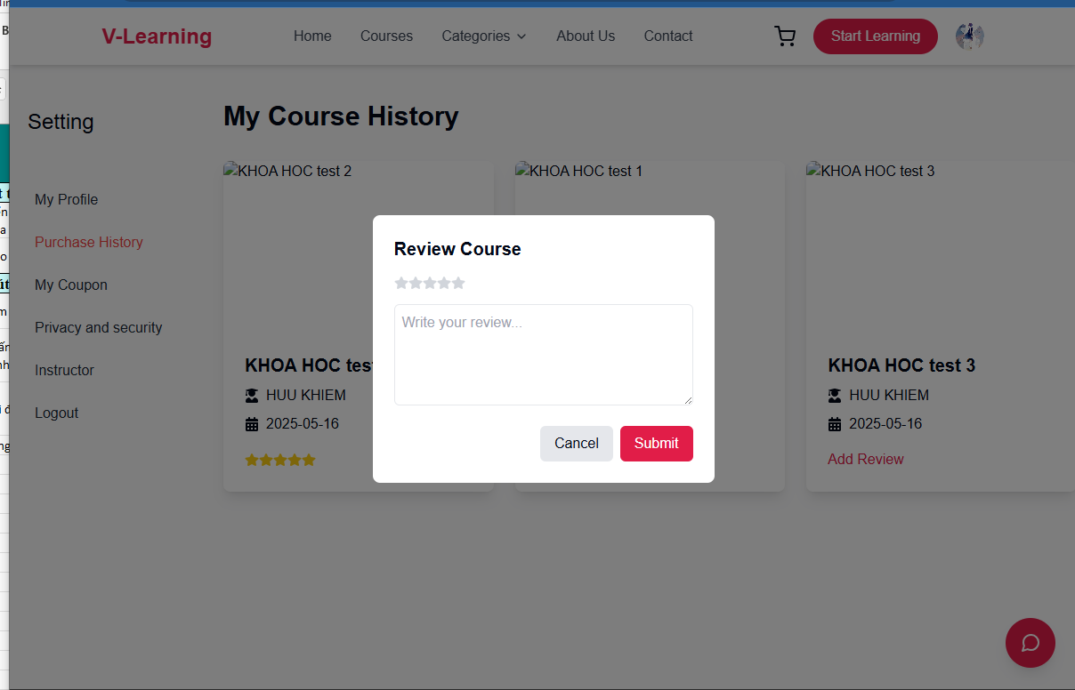
Test Case ID | Mô tả | Quy trình | Điều kiện tiên quyết | Kết quả mong đợi | Kết quả thực tế | Kết quả |  |  | Kết quả |  |  | Chú thích
 |  |  |  |  |  | Vòng 1 |  |  | Vòng 2
 |  |  |  |  |  | Trạng thái | Ngày kiểm tra | Người kiểm tra | Trạng thái | Ngày kiểm tra | Người kiểm tra
GUI_SHOW Trang Xem khóa học đã mua
GUI-DGKH01 | Modal hiển thị khi đánh giá | Click nút “Add Review” | Có khóa học đã mua | Hiển thị modal “Review Course” có 5 sao, ô nhập nội dung, nút Cancel, Submit | Như mong đợi | Passed | 2025-02-05 | Khiêm | Passed | 2025-04-05 | Long
GUI-DGKH02 | Giao diện 5 sao | Quan sát vùng sao trong modal | Modal hiển thị | Có 5 icon sao, hover đổi màu, có thể chọn từ 1-5 sao | Như mong đợi | Passed | 2025-02-05 | Khiêm | Passed | 2025-04-05 | Long
GUI-DGKH03 | Ô nhập nội dung đánh giá | Quan sát khung nhập văn bản | Modal hiển thị | Placeholder là “Write your review...”, có thể nhập tối đa 500 ký tự | Như mong đợi | Passed | 2025-02-05 | Khiêm | Passed | 2025-04-05 | Long
GUI-DGKH04 | Nút Submit | Quan sát nút Submit | Modal hiển thị | Nút màu đỏ #e61f57, text “Submit”, bo góc, hover đổi màu nhạt hơn | Như mong đợi | Passed | 2025-02-05 | Khiêm | Passed | 2025-04-05 | Long
GUI-DGKH05 | Nút Cancel | Quan sát nút Cancel | Modal hiển thị | Nút xám, text “Cancel”, bo góc đều, click sẽ đóng modal | Như mong đợi | Passed | 2025-02-05 | Khiêm | Passed | 2025-04-05 | Long
FUNCTION_SHOW Xem khóa học đã mua
FUNC-DGKH01 | Mở modal đánh giá | Click “Add Review” | Có đơn hàng thành công | Modal hiển thị với form nhập đánh giá | Như mong đợi | Passed | 2025-02-05 | Khiêm | Passed | 2025-04-05 | Long
FUNC-DGKH02 | Chọn số sao | Click chọn từ 1 đến 5 sao | Modal đang hiển thị | Sao đã chọn sẽ được highlight màu vàng (hoặc đỏ), hiển thị đúng số sao được chọn | Như mong đợi | Passed | 2025-02-05 | Khiêm | Passed | 2025-04-05 | Long
FUNC-DGKH03 | Nhập nội dung đánh giá | Nhập vào textarea | Modal đang hiển thị | Nội dung hiển thị đúng, không quá 500 ký tự, có thể xuống dòng | Như mong đợi | Passed | 2025-02-05 | Khiêm | Passed | 2025-04-05 | Long
FUNC-DGKH04 | Gửi đánh giá thành công | Click nút Submit | Đã nhập sao và nội dung | Hiển thị toast “Cảm ơn bạn đã đánh giá khóa học!”, modal tự động đóng, cập nhật UI nếu cần | Như mong đợi | Passed | 2025-02-05 | Khiêm | Passed | 2025-04-05 | Long
FUNC-DGKH05 | Gửi đánh giá thiếu nội dung | Click Submit khi chưa nhập nội dung | Chưa nhập nội dung | Không gửi được đánh giá | Như mong đợi | Passed | 2025-02-05 | Khiêm | Passed | 2025-04-05 | Long
FUNC-DGKH06 | Đóng modal bằng nút Cancel | Click Cancel trong modal | Modal đang mở | Modal đóng lại, không gửi dữ liệu, giao diện về trạng thái trước đó | Như mong đợi | Passed | 2025-02-05 | Khiêm | Passed | 2025-04-05 | Long
FUNC-DGKH07 | Đóng modal bằng dấu "X" | Click dấu X trên góc modal | Modal đang mở | Modal đóng lại, không gửi dữ liệu | Như mong đợi | Passed | 2025-02-05 | Khiêm | Passed | 2025-04-05 | Long

Xem phiếu khuyến mãi đã có
Project Name | XÂY DỰNG WEBSITE THƯƠNG MẠI VÀ HỌC TẬP TRỰC TUYẾN VLEARNING HỖ TRỢ THANH TOÁN ONLINE VÀ TÍCH HỢP BẢO MẬT CAO
Module Code | Thông tin ví
 | Hoàn thành | Lỗi | Chưa kiểm tra | Bị chăn | Tổng số trường hợp thử nghiệm
Round 1 | 13 | 0 | 0 | 0 | 10
Round 2 | 13 | 0 | 0 | 0 | 10

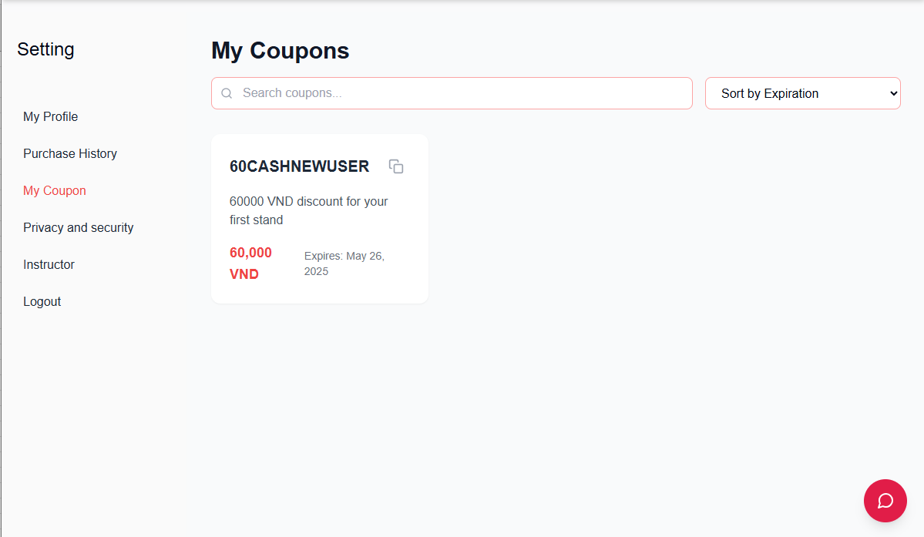
Test Case ID | Mô tả | Hành động | Điều kiện tiên quyết | Kết quả mong đợi | Kết quả thực tế | Kết quả |  |  | Kết quả |  |  | Chú thích
 |  |  |  |  |  | Vòng 1 |  |  | Vòng 2
 |  |  |  |  |  | Trạng thái | Ngày kiểm tra | Người kiểm tra | Trạng thái | Ngày kiểm tra | Người kiểm tra
GUI_SHOW Trang Thông tin ví
GUI-PKM01 | Hiển thị danh sách phiếu khuyến mãi đã có | Mở trang “Thông tin ví”, chuyển qua tab “Promotion Vouchers” | Tài khoản có sẵn phiếu khuyến mãi | Bảng danh sách phiếu khuyến mãi hiển thị đầy đủ các cột: Voucher Code, Discount, Expiry Date, Status (Active, Used, Expired), … | Như mong đợi | Passed | 2025-02-05 | Khiêm | Passed | 2025-04-05 | Long
GUI-PKM02 | Hiển thị thông báo khi không có phiếu khuyến mãi | Mở tab “Promotion Vouchers” khi tài khoản không có phiếu | Tài khoản không có phiếu khuyến mãi | Hiển thị thông báo “No promotion voucher available” kèm icon minh họa, không có bảng danh sách | Như mong đợi | Passed | 2025-02-05 | Khiêm | Passed | 2025-04-05 | Long
GUI-PKM03 | Ô tìm kiếm phiếu khuyến mãi theo Voucher Code | Quan sát ô tìm kiếm trên giao diện tab “Promotion Vouchers” | Trang đã được load | Ô input nằm bên cạnh dropdown, placeholder: “Search voucher code…” | Như mong đợi | Passed | 2025-02-05 | Khiêm | Passed | 2025-04-05 | Long
GUI-PKM04 | Hiển thị dropdown sắp xếp | Quan sát dropdown ở bên phải ô tìm kiếm | Trang “My Coupon” được load | Dropdown hiển thị đúng các tùy chọn: "Sort by Expiration", "Sort by Discount Value VND", "Sort by Discount Value %" | Như mong đợi | Passed | 2025-02-05 | Khiêm | Passed | 2025-04-05 | Long
GUI-PKM05 | Hiển thị icon copy mã phiếu | Quan sát icon copy ở mỗi phiếu khuyến mãi | Có phiếu đang hiển thị | Icon copy hiển thị rõ ràng, nằm cạnh mã phiếu (Voucher Code), có thể nhấn vào để thực hiện hành động | Như mong đợi | Passed | 2025-02-05 | Khiêm | Passed | 2025-04-05 | Long
FUNCTION_SHOW Thông tin ví
FUNC-PKM01 | Hiển thị danh sách phiếu khuyến mãi khi có dữ liệu | Load trang “Promotion Vouchers” | Tài khoản có phiếu khuyến mãi | Hệ thống gọi API và hiển thị danh sách phiếu theo thứ tự thời gian (mới nhất trước), các thông tin hiển thị chính xác theo định dạng yêu cầu | Như mong đợi | Passed | 2025-02-05 | Khiêm | Passed | 2025-04-05 | Long
FUNC-PKM02 | Tìm kiếm phiếu khuyến mãi theo Voucher Code | Nhập mã phiếu vào ô tìm kiếm, nhấn enter hoặc click nút tìm kiếm | Có ít nhất 1 phiếu khuyến mãi có mã chứa từ khóa tìm kiếm | Bảng danh sách lọc lại chỉ hiển thị các phiếu khuyến mãi có Voucher Code chứa từ khóa đã nhập | Như mong đợi | Passed | 2025-02-05 | Khiêm | Passed | 2025-04-05 | Long
FUNC-PKM03 | Xem chi tiết phiếu khuyến mãi | Click vào 1 dòng phiếu khuyến mãi trong danh sách | Danh sách phiếu khuyến mãi hiển thị | Điều hướng tới trang chi tiết phiếu, hiển thị đầy đủ thông tin: Voucher Code, Discount %, Ngày hết hạn, điều kiện sử dụng, … | Như mong đợi | Passed | 2025-02-05 | Khiêm | Passed | 2025-04-05 | Long
FUNC-PKM04 | Đổi tab "Transaction History" | Click tab “Transaction History” | Có lịch sử giao dịch | Chuyển sang tab mới, hiển thị danh sách giao dịch | Như mong đợi | Passed | 2025-02-05 | Khiêm | Passed | 2025-04-05 | Long
FUNC-PKM05 | Sắp xếp phiếu theo ngày hết hạn | Chọn “Sort by Expiration” trong dropdown | Có ≥ 2 phiếu có ngày hết hạn khác nhau | Danh sách phiếu được sắp theo thứ tự ngày hết hạn tăng dần (sắp hết hạn hiển thị trước) | Như mong đợi | Passed | 2025-02-05 | Khiêm | Passed | 2025-04-05 | Long
FUNC-PKM06 | Sắp xếp phiếu theo giá trị giảm VND | Chọn “Sort by Discount Value VND” | Có ≥ 2 phiếu có giá trị giảm khác nhau | Danh sách phiếu được sắp theo giá trị VND giảm dần (giảm nhiều nhất hiển thị trước) | Như mong đợi | Passed | 2025-02-05 | Khiêm | Passed | 2025-04-05 | Long
FUNC-PKM07 | Sắp xếp phiếu theo phần trăm giảm giá | Chọn “Sort by Discount Value %” | Có ≥ 2 phiếu có phần trăm giảm giá khác nhau | Danh sách phiếu được sắp theo phần trăm giảm dần | Như mong đợi | Passed | 2025-02-05 | Khiêm | Passed | 2025-04-05 | Long
FUNC-PKM08 | Sao chép mã phiếu khuyến mãi bằng icon | Nhấn vào icon copy ở bên cạnh mã phiếu | Có ít nhất 1 phiếu đang hiển thị | Mã phiếu được copy vào clipboard thành công. Icon copy đổi màu sang màu đỏ (ví dụ: #e61f57) sau khi nhấn | Như mong đợi | Passed | 2025-02-05 | Khiêm | Passed | 2025-04-05 | Long

Lịch sử yêu cầu rút tiền
Project Name | XÂY DỰNG WEBSITE THƯƠNG MẠI VÀ HỌC TẬP TRỰC TUYẾN VLEARNING HỖ TRỢ THANH TOÁN ONLINE VÀ TÍCH HỢP BẢO MẬT CAO
Module Code | Lịch sử yêu cầu rút tiền
 | Hoàn thành | Lỗi | Chưa kiểm tra | Bị chăn | Tổng số trường hợp thử nghiệm
Round 1 | 10 | 0 | 0 | 0 | 10
Round 2 | 10 | 0 | 0 | 0 | 10

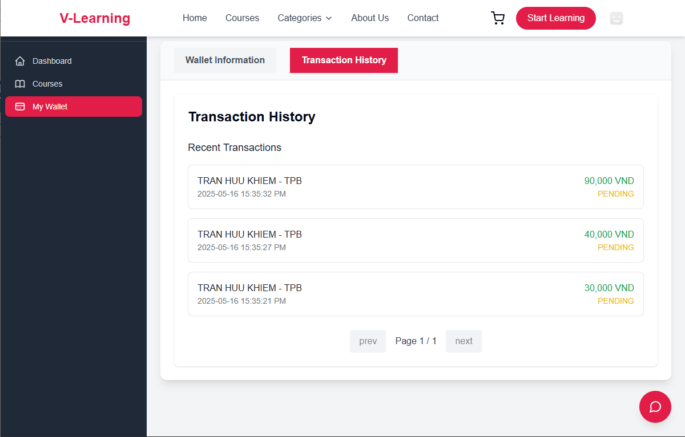
Test Case ID | Mô tả | Hành động | Điều kiện tiên quyết | Kết quả mong đợi | Kết quả thực tế | Kết quả |  |  | Kết quả |  |  | Chú thích
 |  |  |  |  |  | Vòng 1 |  |  | Vòng 2
 |  |  |  |  |  | Trạng thái | Ngày kiểm tra | Người kiểm tra | Trạng thái | Ngày kiểm tra | Người kiểm tra
GUI_SHOW Lịch sử yêu cầu rút tiền
GUI-VI01 | Giao diện Transaction History tab | Chọn tab Transaction History | Có ít nhất 1 giao dịch | Tab "Transaction History" màu hồng đậm (#e61f57), hiển thị danh sách giao dịch gần đây | Như mong đợi | Passed | 2025-02-05 | Long | Passed | 2025-04-05 | Khiêm
GUI-VI02 | Hiển thị thông tin từng giao dịch | Quan sát từng item | Có giao dịch | Mỗi giao dịch gồm: Họ tên, ngân hàng, thời gian, số tiền màu xanh, trạng thái màu cam (PENDING) | Như mong đợi | Passed | 2025-02-05 | Long | Passed | 2025-04-05 | Khiêm
GUI-VI03 | Hiển thị phân trang | Quan sát footer trang | > 10 giao dịch | Hiển thị “prev”, “next”, “Page X / Y”, disabled nếu ở đầu/cuối trang | Như mong đợi | Passed | 2025-02-05 | Long | Passed | 2025-04-05 | Khiêm
GUI-VI04 | Màu sắc các giá trị trạng thái | Quan sát chữ “PENDING” | Có giao dịch | Trạng thái “PENDING” hiển thị chữ cam (#ff9800), chữ in hoa | Như mong đợi | Passed | 2025-02-05 | Long | Passed | 2025-04-05 | Khiêm
FUNCTION_SHOW Lịch sử yêu cầu rút tiền
FUNC-VI01 | Giao dịch mới hiển thị trên đầu danh sách | Rút tiền mới xong | Có giao dịch cũ | Giao dịch mới nhất hiển thị ở dòng đầu (theo thứ tự thời gian giảm dần) | Như mong đợi | Passed | 2025-02-05 | Long | Passed | 2025-04-05 | Khiêm
FUNC-VI02 | Giao dịch hiển thị khi rút tiền thành công | Nhập số hợp lệ, click Confirm | Đã rút tiền | Tạo bản ghi mới với trạng thái “PENDING” và số tiền đúng | Như mong đợi | Passed | 2025-02-05 | Long | Passed | 2025-04-05 | Khiêm
FUNC-VI03 | Rút tiền với số dư không đủ | Nhập 100,000 khi chỉ có 50,000 | - | Hiển thị thông báo lỗi Insufficient balance., không tạo bản ghi trong transaction history | Như mong đợi | Passed | 2025-02-05 | Long | Passed | 2025-04-05 | Khiêm
FUNC-VI04 | Rút nhiều lần liên tiếp | Thực hiện 3 giao dịch liên tục | Có đủ số dư | Cả 3 bản ghi hiển thị trong danh sách, đúng thông tin và thời gian | Như mong đợi | Passed | 2025-02-05 | Long | Passed | 2025-04-05 | Khiêm
FUNC-VI05 | Load lại trang, kiểm tra lưu dữ liệu | F5 lại trang | Có sẵn giao dịch | Giao dịch vẫn hiển thị, đúng thông tin | Như mong đợi | Passed | 2025-02-05 | Long | Passed | 2025-04-05 | Khiêm
FUNC-VI06 | Không có giao dịch nào | Xóa hết dữ liệu | Ví mới, chưa rút lần nào | Hiển thị “No transactions found” hoặc không hiển thị danh sách | Như mong đợi | Passed | 2025-02-05 | Long | Passed | 2025-04-05 | Khiêm

Rút tiền
Project Name | XÂY DỰNG WEBSITE THƯƠNG MẠI VÀ HỌC TẬP TRỰC TUYẾN VLEARNING HỖ TRỢ THANH TOÁN ONLINE VÀ TÍCH HỢP BẢO MẬT CAO
Module Code | Rút tiền
 | Hoàn thành | Lỗi | Chưa kiểm tra | Bị chăn | Tổng số trường hợp thử nghiệm
Round 1 | 10 | 0 | 0 | 0 | 10
Round 2 | 10 | 0 | 0 | 0 | 10

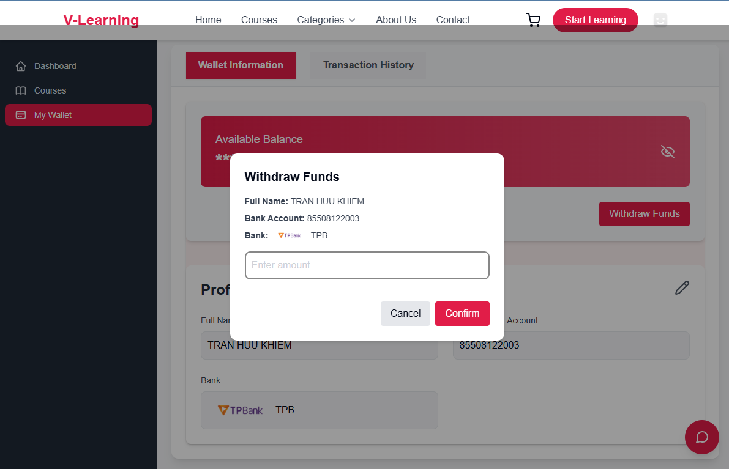
Test Case ID | Mô tả | Hành động | Điều kiện tiên quyết | Kết quả mong đợi | Kết quả thực tế | Kết quả |  |  | Kết quả |  |  | Chú thích
 |  |  |  |  |  | Vòng 1 |  |  | Vòng 2
 |  |  |  |  |  | Trạng thái | Ngày kiểm tra | Người kiểm tra | Trạng thái | Ngày kiểm tra | Người kiểm tra
GUI_SHOW Trang Rút tiền
GUI-VI01 | Giao diện popup Withdraw Funds | Click nút "Withdraw Funds" | Có số dư ví, đã liên kết ngân hàng | Hiển thị popup với các thông tin: Họ tên, STK, Ngân hàng, ô nhập số tiền, nút "Confirm", "Cancel" | Như mong đợi | Passed | 2025-02-05 | Long | Passed | 2025-04-05 | Khiêm
GUI-VI02 | Placeholder ô nhập số tiền | Quan sát ô input | - | Placeholder hiển thị: “Enter amount” | Như mong đợi | Passed | 2025-02-05 | Long | Passed | 2025-04-05 | Khiêm
GUI-VI03 | Nút “Confirm” hiển thị đúng | Quan sát nút Confirm | - | Nút đỏ, chữ trắng, text: “Confirm” | Như mong đợi | Passed | 2025-02-05 | Long | Passed | 2025-04-05 | Khiêm
FUNCTION_SHOW Rút tiền
FUNC-VI01 | Rút tiền thành công | Nhập số tiền < số dư, click Confirm | Số dư ≥ 50,000 VNĐ | Giao dịch thành công, thông báo xác nhận | Như mong đợi | Passed | 2025-02-05 | Long | Passed | 2025-04-05 | Khiêm
FUNC-VI02 | Rút < 20,000 VNĐ | Nhập 10,000 VNĐ, click Confirm | Bất kỳ số dư | Hiển thị thông báo: Minimum withdraw amount is 20,000. | Như mong đợi | Passed | 2025-02-05 | Long | Passed | 2025-04-05 | Khiêm
FUNC-VI03 | Rút > số dư ví hiện có | Nhập số lớn hơn số dư hiện có | Ví chỉ có 30,000 VNĐ | Hiển thị thông báo: Insufficient balance. | Như mong đợi | Passed | 2025-02-05 | Long | Passed | 2025-04-05 | Khiêm
FUNC-VI04 | Rút đúng bằng số dư hiện có | Nhập đúng bằng số dư (VD: 50,000) | Ví = 50,000 VNĐ | Giao dịch thành công | Như mong đợi | Passed | 2025-02-05 | Long | Passed | 2025-04-05 | Khiêm
FUNC-VI05 | Nhập chữ thay vì số vào ô “Enter amount” | Nhập “abc”, click Confirm | - | Báo lỗi không cho phép nhập ký tự không hợp lệ hoặc disable nút | Như mong đợi | Passed | 2025-02-05 | Long | Passed | 2025-04-05 | Khiêm
FUNC-VI06 | Nhấn nút “Cancel” | Click Cancel | Đã mở popup | Đóng popup, không thực hiện thao tác nào | Như mong đợi | Passed | 2025-02-05 | Long | Passed | 2025-04-05 | Khiêm
FUNC-VI07 | Không nhập gì và nhấn “Confirm” | Để trống ô nhập, click Confirm | - | Báo lỗi yêu cầu nhập số tiền (có thể border màu đỏ/input message) | Như mong đợi | Passed | 2025-02-05 | Long | Passed | 2025-04-05 | Khiêm

Thông tin ví
Project Name | XÂY DỰNG WEBSITE THƯƠNG MẠI VÀ HỌC TẬP TRỰC TUYẾN VLEARNING HỖ TRỢ THANH TOÁN ONLINE VÀ TÍCH HỢP BẢO MẬT CAO
Module Code | Thông tin ví
 | Hoàn thành | Lỗi | Chưa kiểm tra | Bị chăn | Tổng số trường hợp thử nghiệm
Round 1 | 10 | 0 | 0 | 0 | 10
Round 2 | 10 | 0 | 0 | 0 | 10

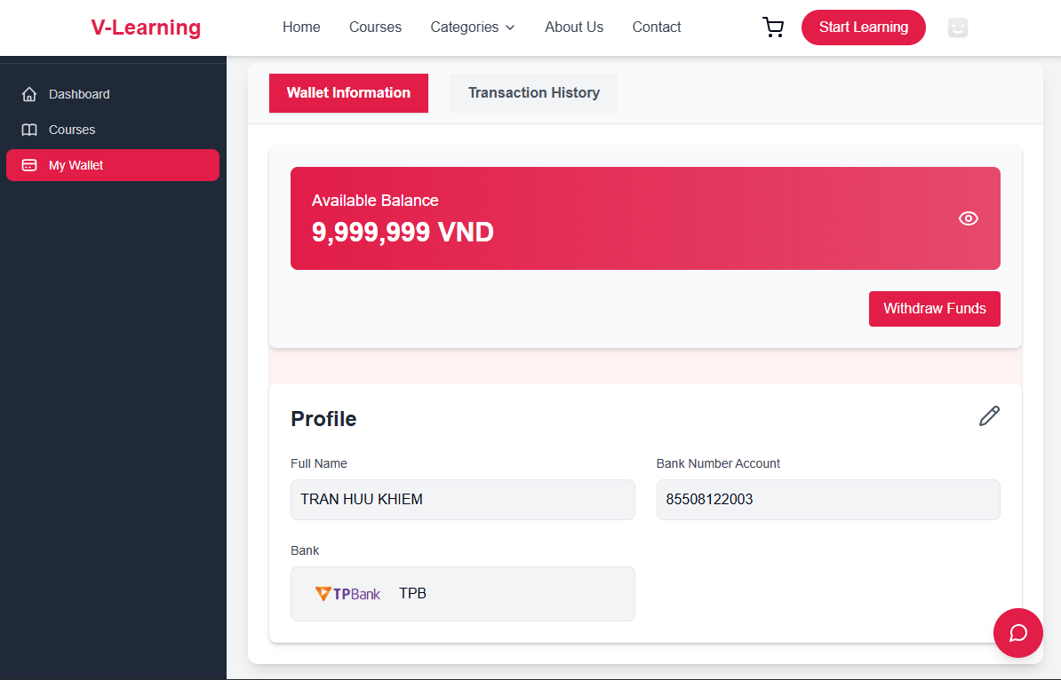
Test Case ID | Mô tả | Hành động | Điều kiện tiên quyết | Kết quả mong đợi | Kết quả thực tế | Kết quả |  |  | Kết quả |  |  | Chú thích
 |  |  |  |  |  | Vòng 1 |  |  | Vòng 2
 |  |  |  |  |  | Trạng thái | Ngày kiểm tra | Người kiểm tra | Trạng thái | Ngày kiểm tra | Người kiểm tra
GUI_SHOW Trang Thông tin ví
GUI-VI01 | Hiển thị tab "Wallet Information" | Quan sát tab | - | Nút màu đỏ đậm, chữ trắng, bo tròn, đang active | Như mong đợi | Passed | 2025-02-05 | Long | Passed | 2025-04-05 | Khiêm
GUI-VI02 | Hiển thị tab "Transaction History" | Quan sát tab | - | Nút màu xám sáng (#F5F5F5), chữ đen, không active | Như mong đợi | Passed | 2025-02-05 | Long | Passed | 2025-04-05 | Khiêm
GUI-VI03 | Hiển thị số dư ví | Quan sát khối “Available Balance” | Có số dư ví | Màu nền đỏ gradient, text trắng, có biểu tượng con mắt bên phải | Như mong đợi | Passed | 2025-02-05 | Long | Passed | 2025-04-05 | Khiêm
GUI-VI04 | Nút “Withdraw Funds” | Quan sát nút | - | Nút đỏ, chữ trắng, text: “Withdraw Funds”, căn phải dưới khối số dư | Như mong đợi | Passed | 2025-02-05 | Long | Passed | 2025-04-05 | Khiêm
GUI-VI05 | Hiển thị thông tin Profile ngân hàng | Quan sát khối Profile | Đã nhập thông tin | Các trường: Full Name, Bank Number Account, Bank (logo và mã ngân hàng) | Như mong đợi | Passed | 2025-02-05 | Long | Passed | 2025-04-05 | Khiêm
GUI-VI06 | Icon chỉnh sửa Profile | Quan sát biểu tượng bút chì | - | Biểu tượng bút chì góc phải trên khối Profile | Như mong đợi | Passed | 2025-02-05 | Long | Passed | 2025-04-05 | Khiêm
FUNCTION_SHOW Thông tin ví
FUNC-VI01 | Ẩn/hiện số dư ví | Click biểu tượng con mắt | Có số dư ví | Toggle giữa hiển thị và ẩn số dư (ví dụ: *******) | Như mong đợi | Passed | 2025-02-05 | Long | Passed | 2025-04-05 | Khiêm
FUNC-VI02 | Rút tiền | Click “Withdraw Funds” | Có số dư và liên kết ngân hàng | Điều hướng đến trang/khung nhập số tiền, xác nhận rút tiền | Như mong đợi | Passed | 2025-02-05 | Long | Passed | 2025-04-05 | Khiêm
FUNC-VI03 | Chỉnh sửa thông tin ngân hàng | Click biểu tượng bút chì | Có tài khoản ngân hàng | Điều hướng đến form chỉnh sửa: tên, số tài khoản, ngân hàng | Như mong đợi | Passed | 2025-02-05 | Long | Passed | 2025-04-05 | Khiêm
FUNC-VI04 | Đổi tab "Transaction History" | Click tab “Transaction History” | Có lịch sử giao dịch | Chuyển sang tab mới, hiển thị danh sách giao dịch | Như mong đợi | Passed | 2025-02-05 | Long | Passed | 2025-04-05 | Khiêm

